Sheet1
示意图 | 名称 | 规格 | 数量 | 参考价格 | 备注
 | 1mm_8K镜面不锈钢_顶板 | 详细尺寸请查阅图纸 | 1 | 350
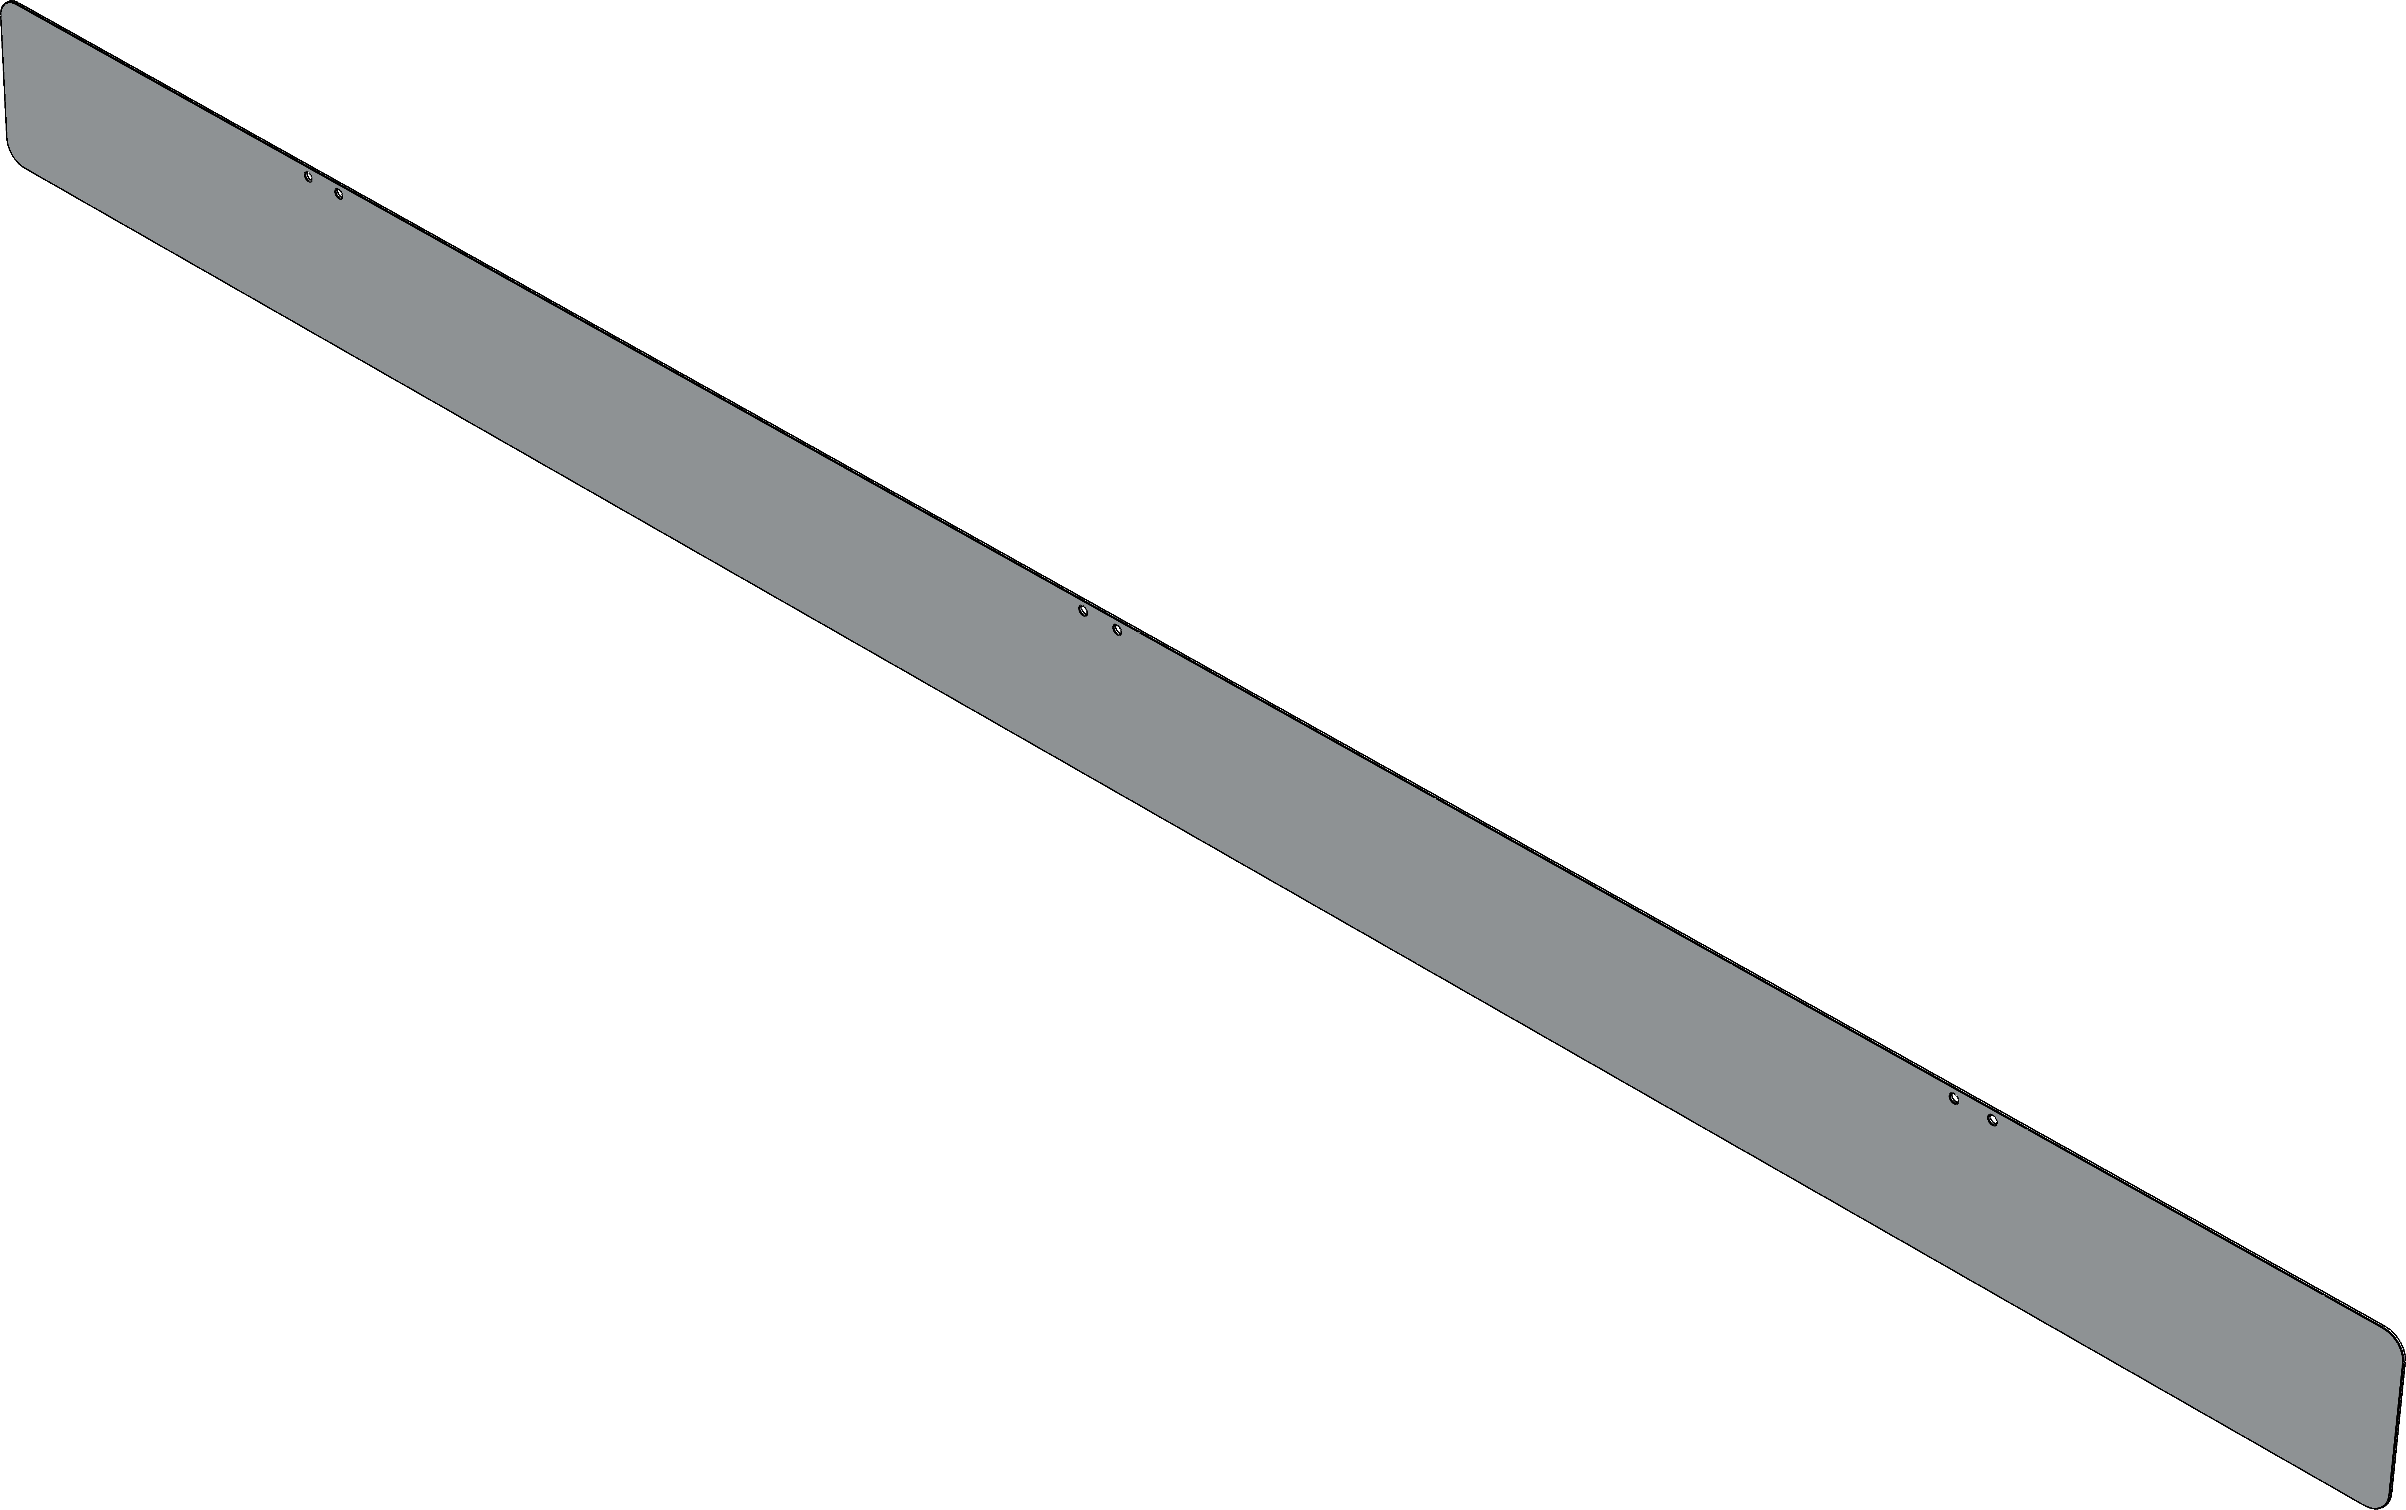 | 1mm_8K镜面不锈钢_侧翼 | 详细尺寸请查阅图纸 | 2
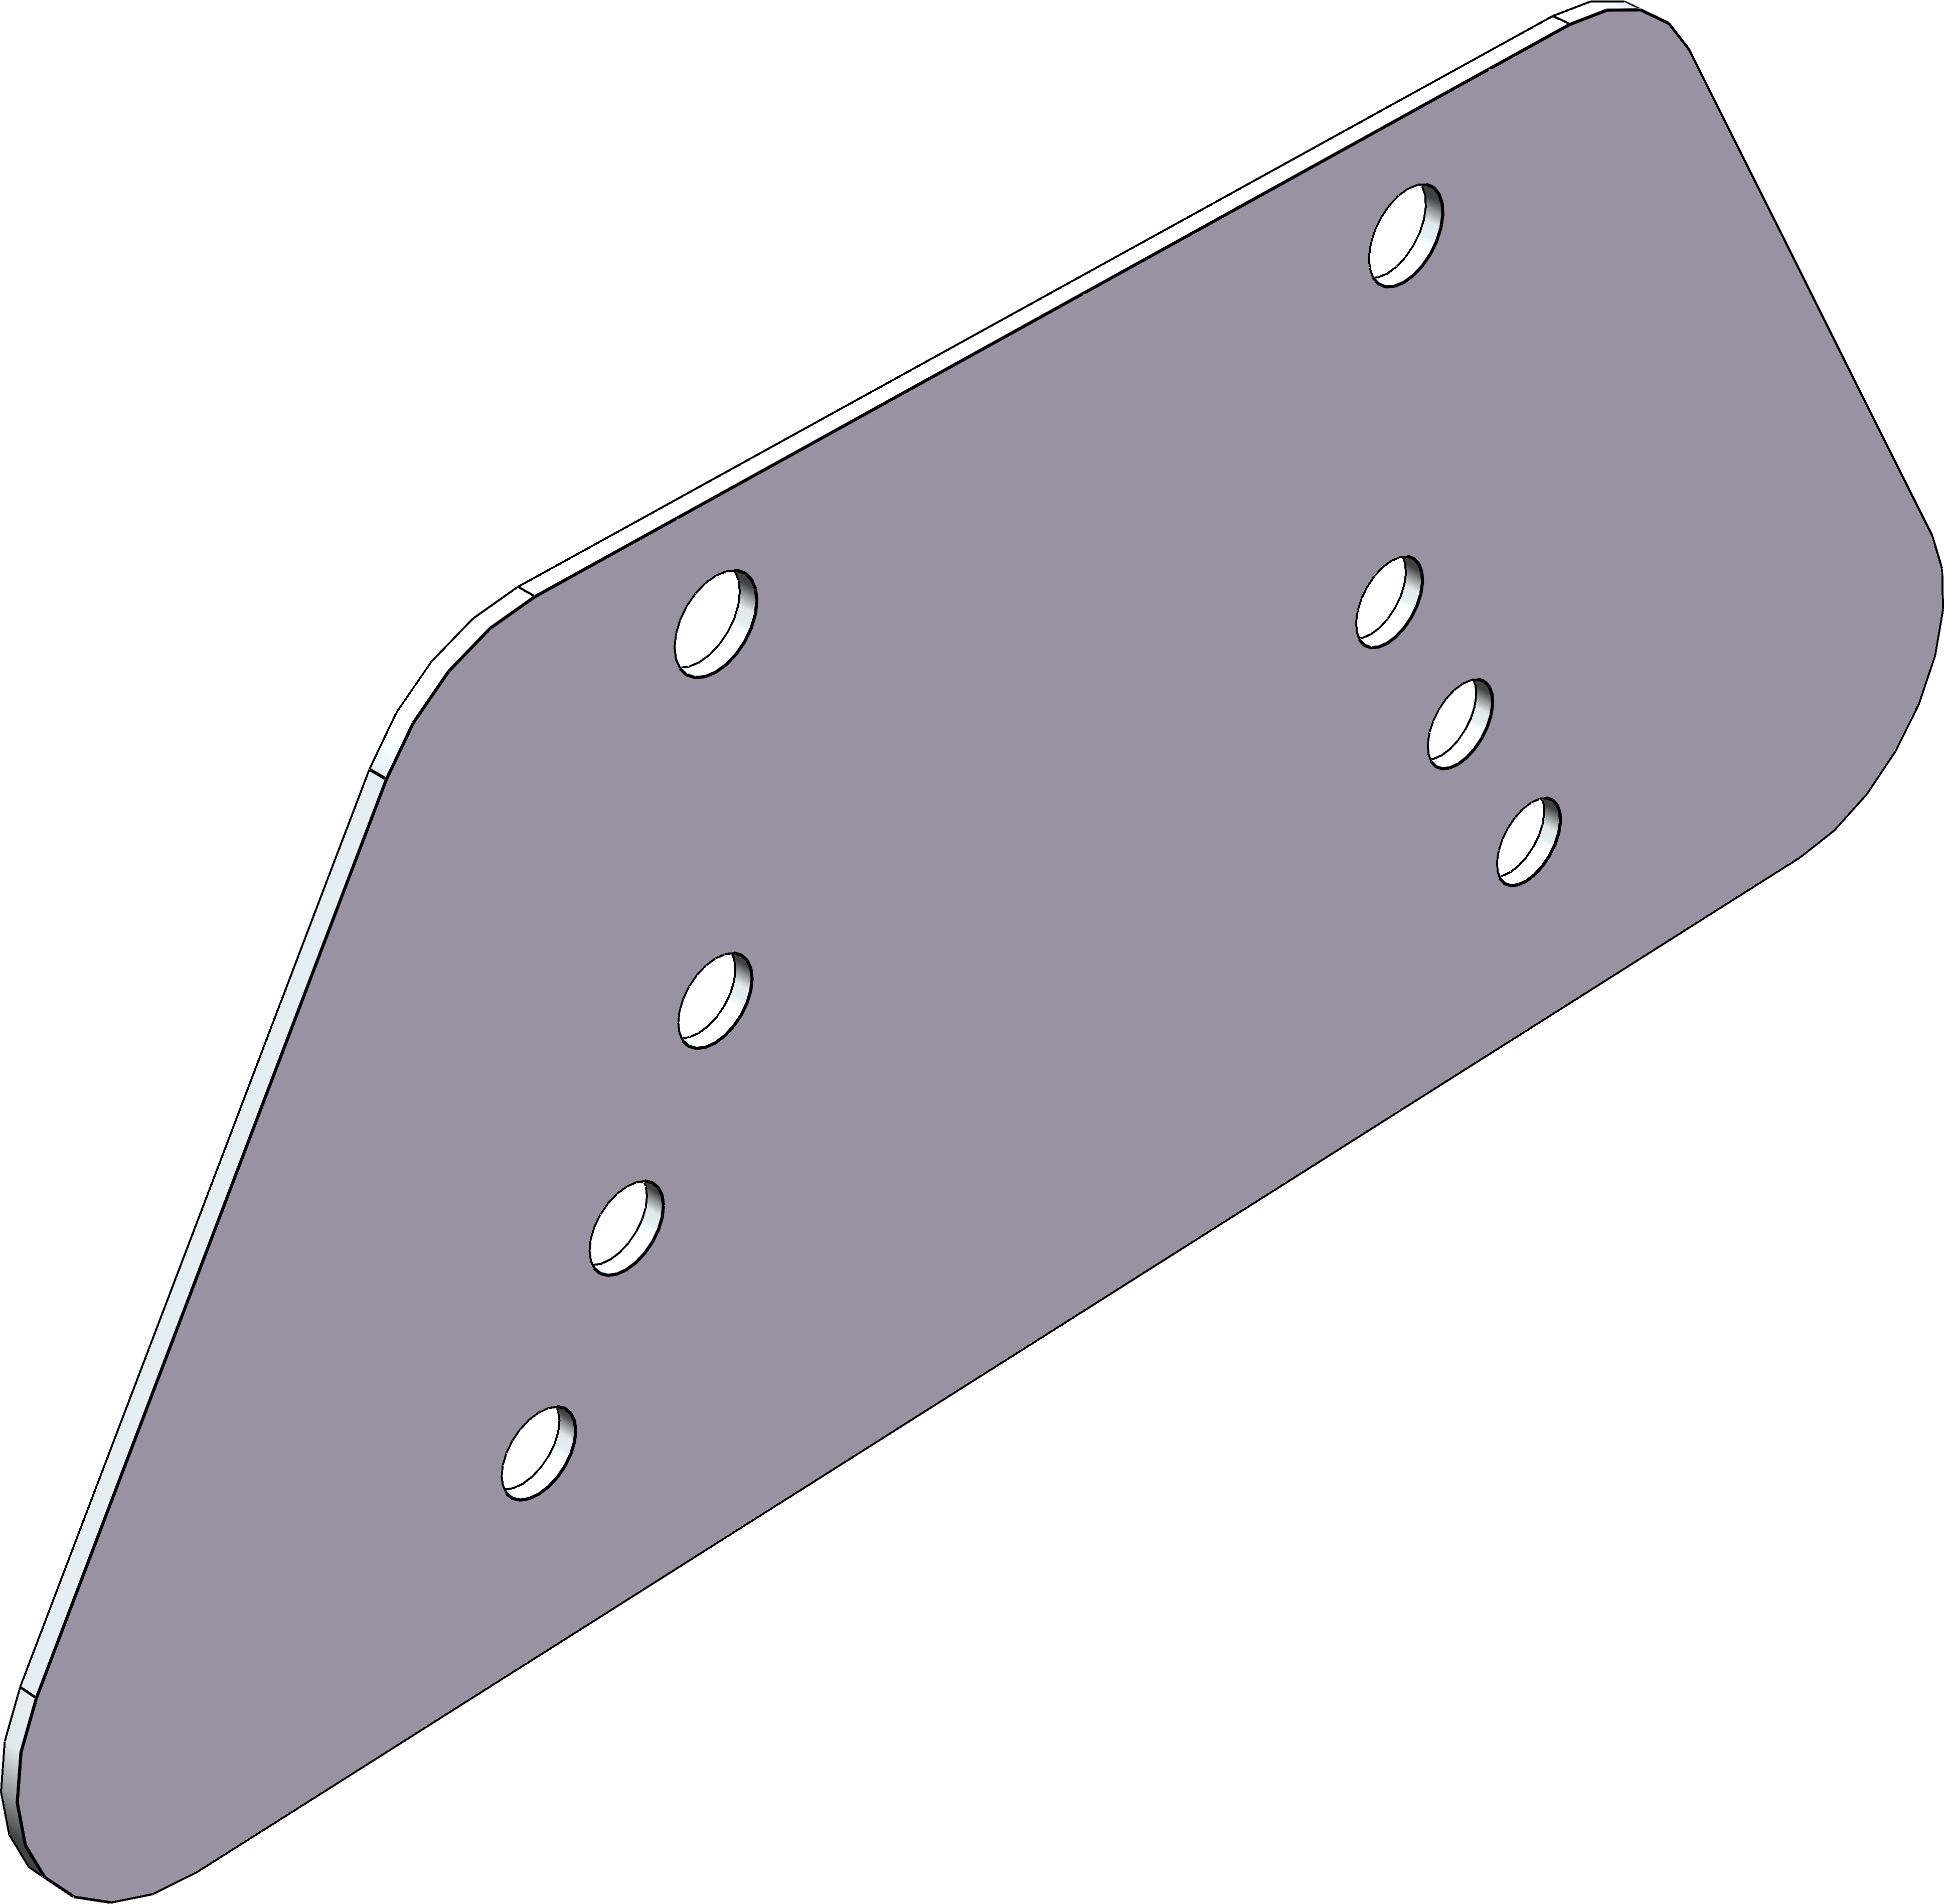 | 1mm_8K镜面不锈钢_连接_侧板 | 详细尺寸请查阅图纸 | 2
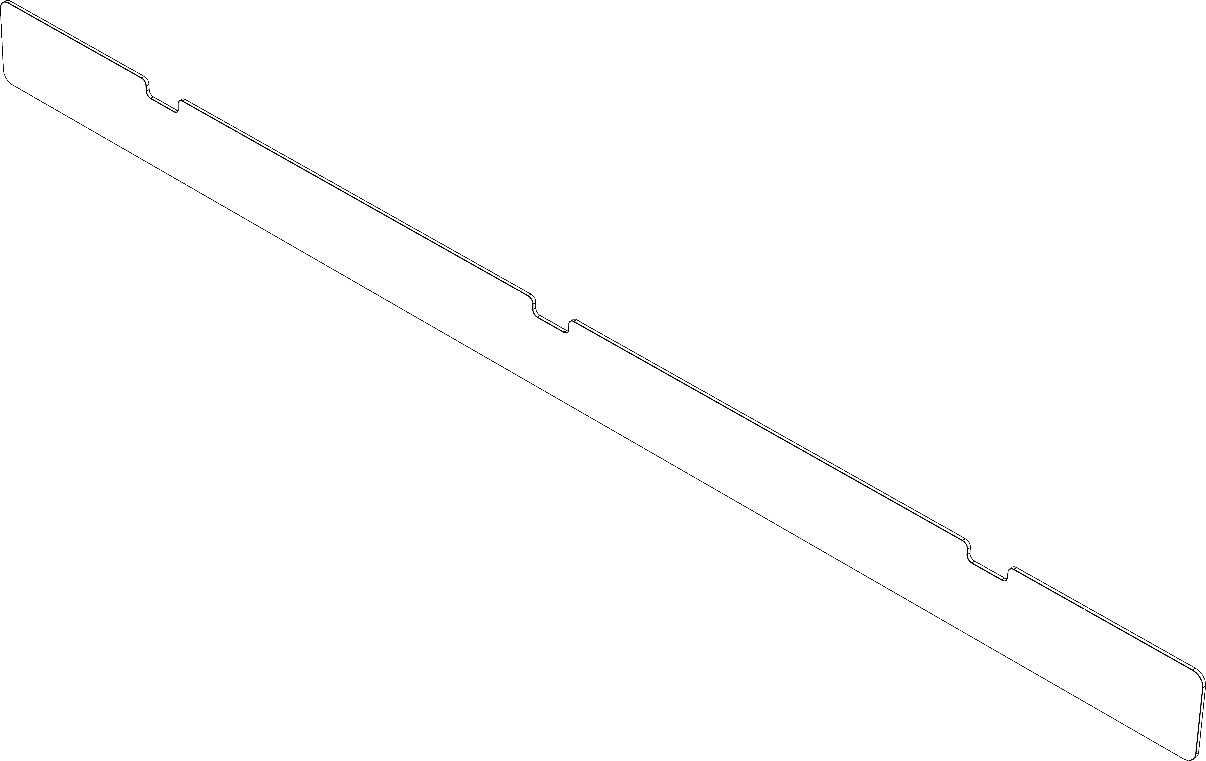 | 3mm_磨砂亚克力饰面板_侧翼 | 详细尺寸请查阅图纸 | 2 | 80 | 可根据喜欢的颜色调整更换材料
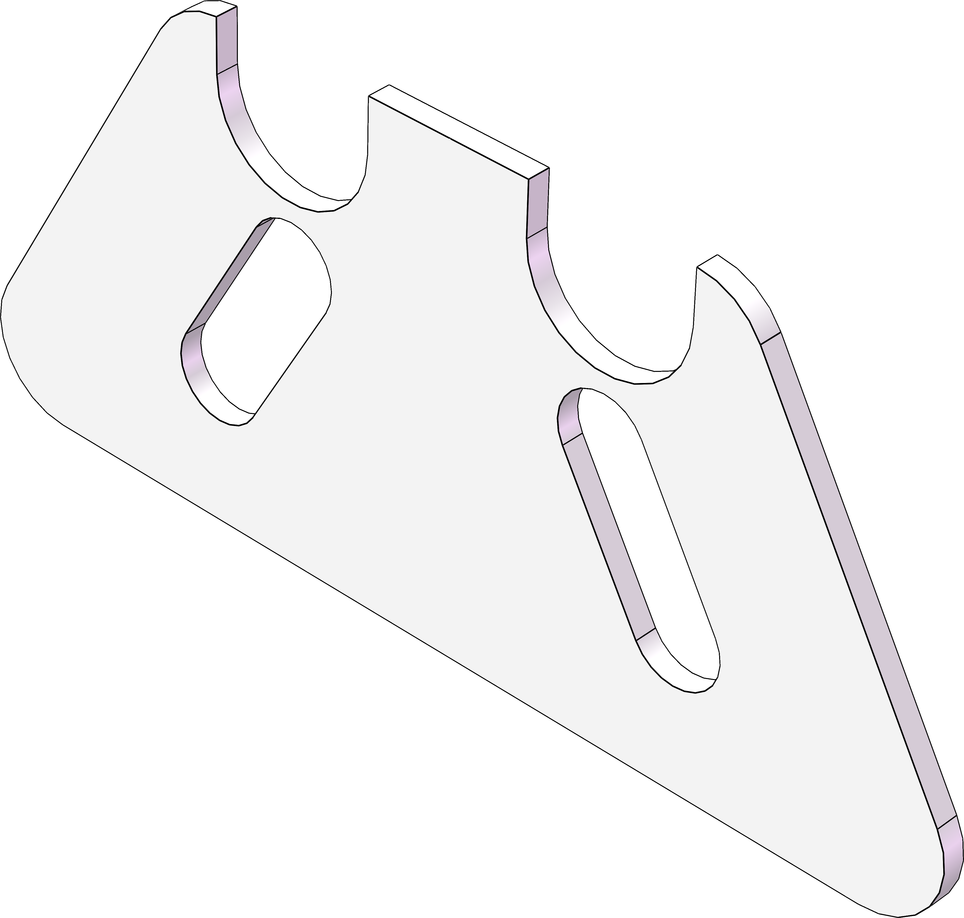 | 3mm_磨砂亚克力饰面板_连接_侧板 | 详细尺寸请查阅图纸 | 2
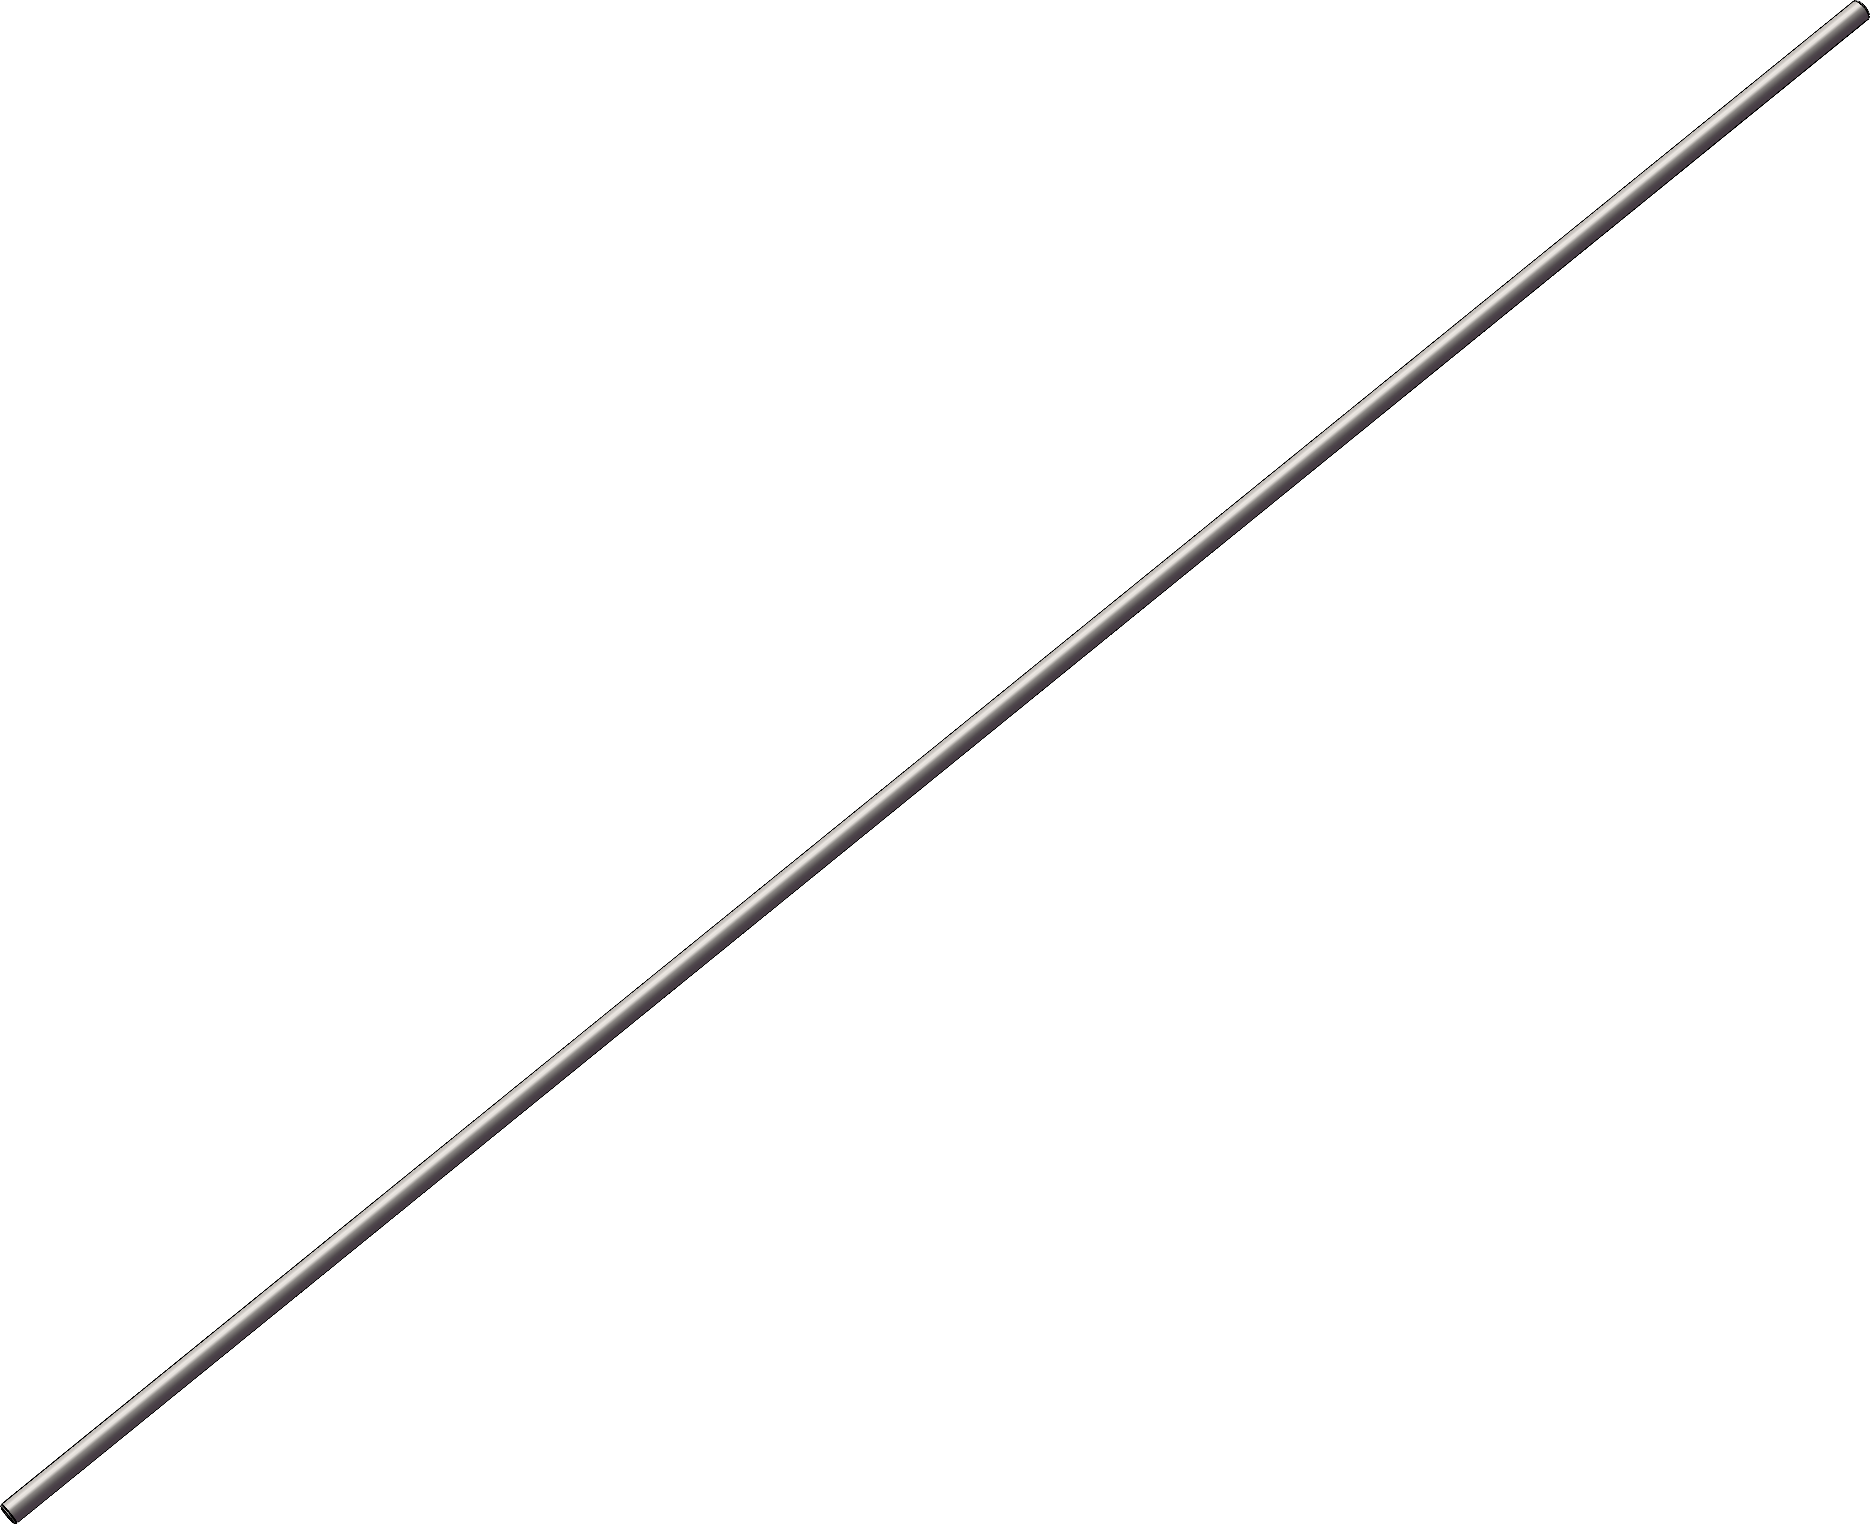 | 不锈钢光轴 | R12mm，长1260mm | 1 | 27 | https://item.taobao.com/item.htm?_u=u1k8immd46f4&id=794619769441&skuId=5593937879097&spm=a1z09.2.0.0.34c12e8dfEq0li
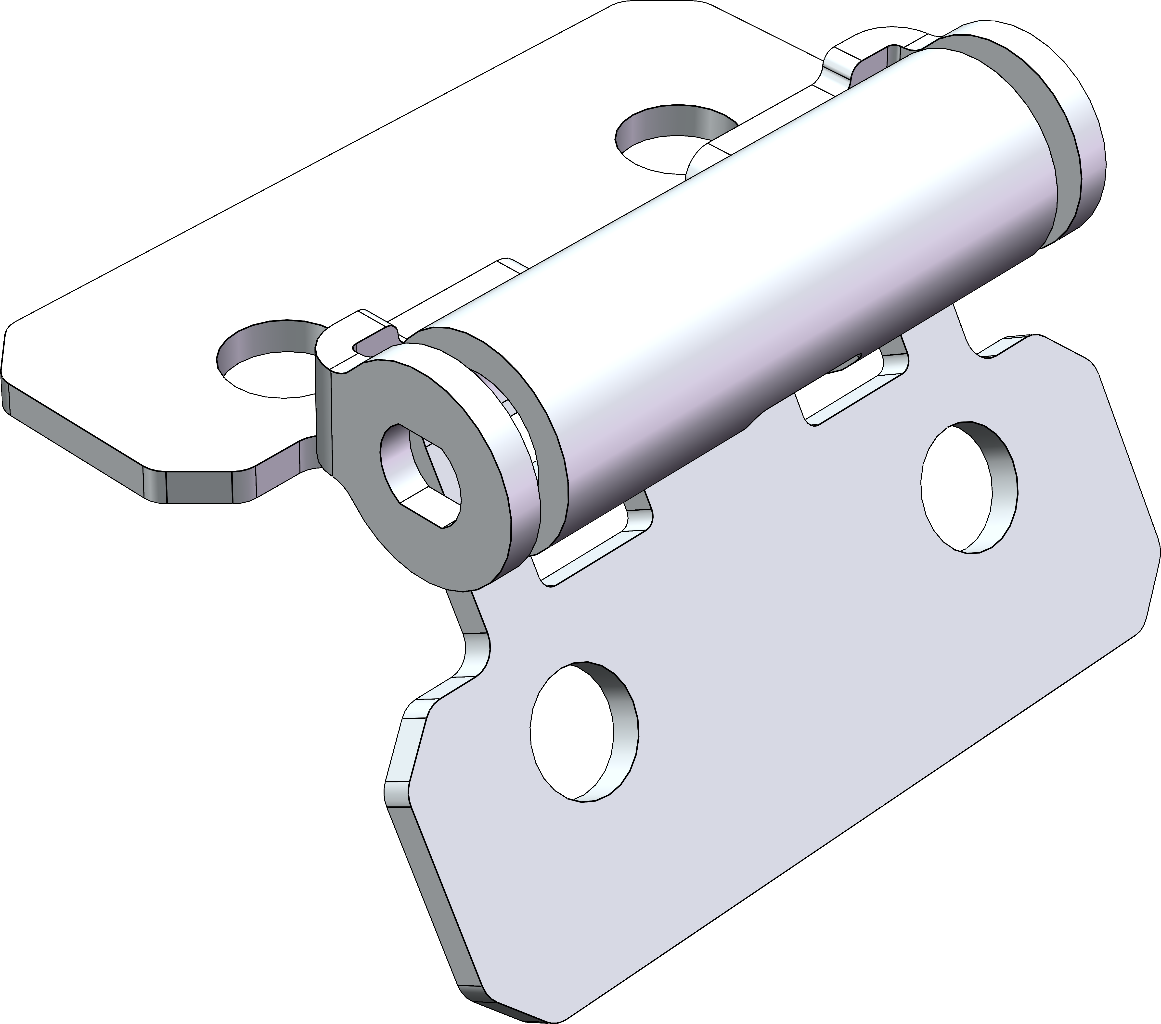 | 扭力铰链 | K201B-1 | 6 | 65 | https://detail.tmall.com/item.htm?_u=u1k8immd67ac&id=851001772411&skuId=5811651459563&spm=a1z09.2.0.0.34c12e8dfEq0li
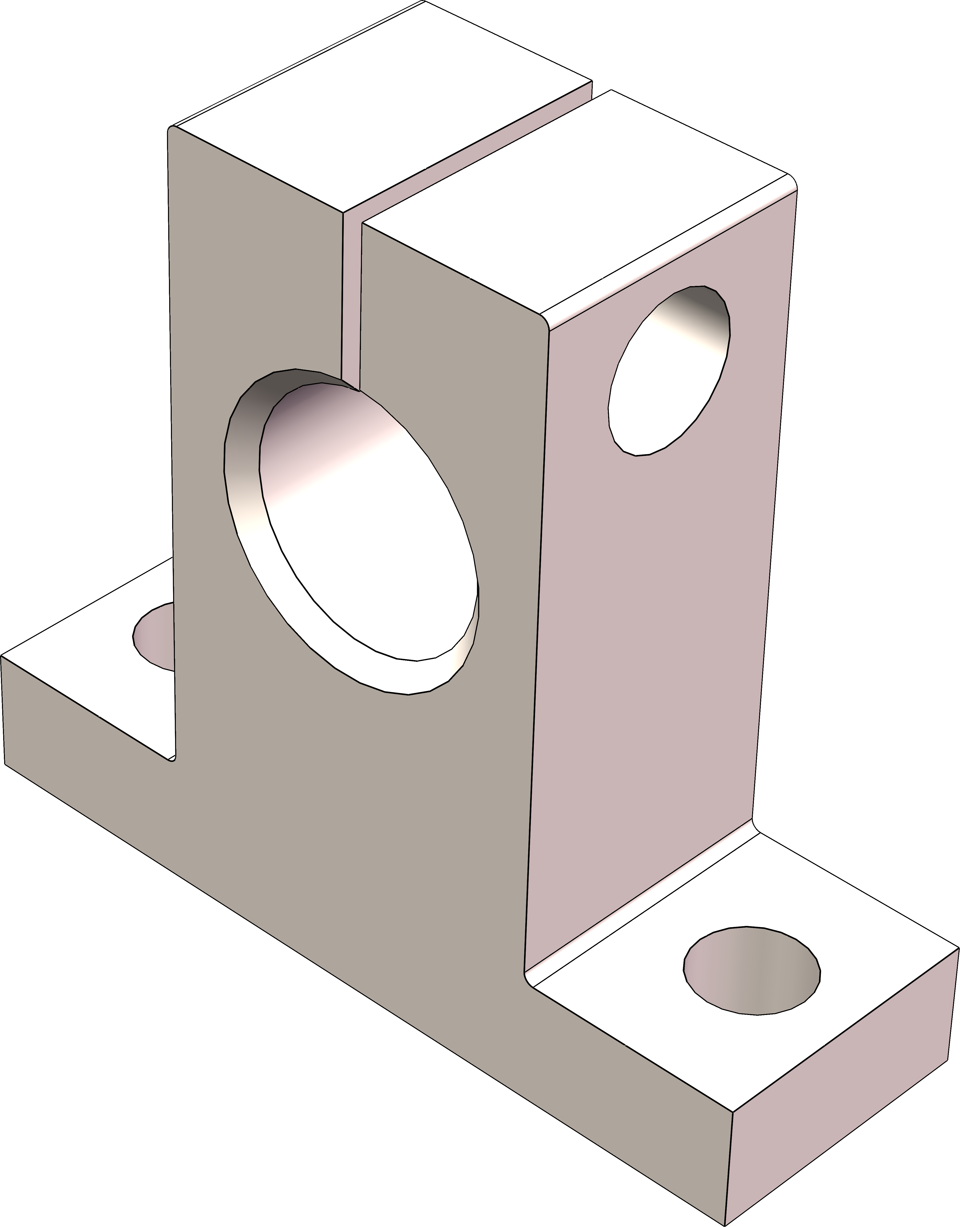 | SK12 | SK12 | 3 | 8 | https://item.taobao.com/item.htm?_u=u1k8immd66e8&id=582110198536&skuId=4504907643240&spm=a1z09.2.0.0.34c12e8dfEq0li
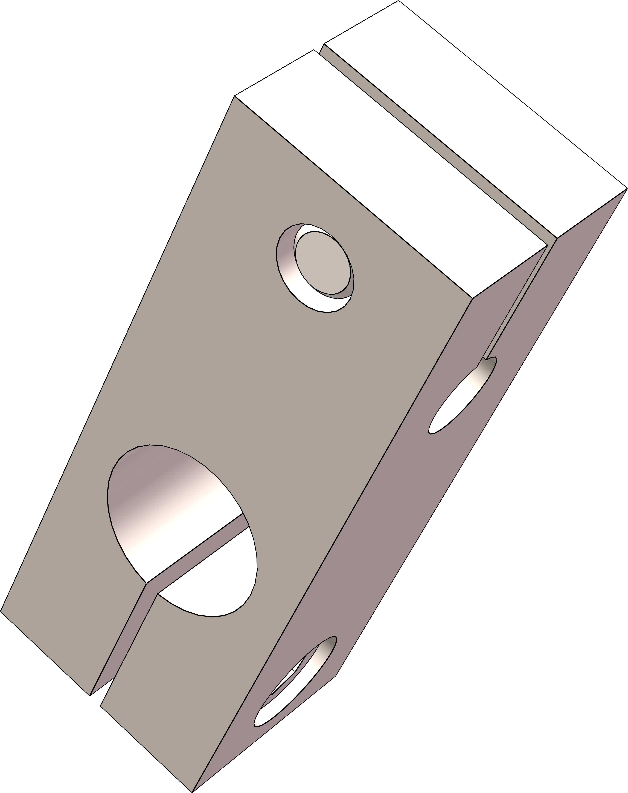 | 交叉十字夹 | 异径 6x12mm 单螺栓 | 2 | 10 | https://item.taobao.com/item.htm?_u=u1k8immd16d8&id=783508481316&skuId=5634636611000&spm=a1z09.2.0.0.34c12e8dfEq0li
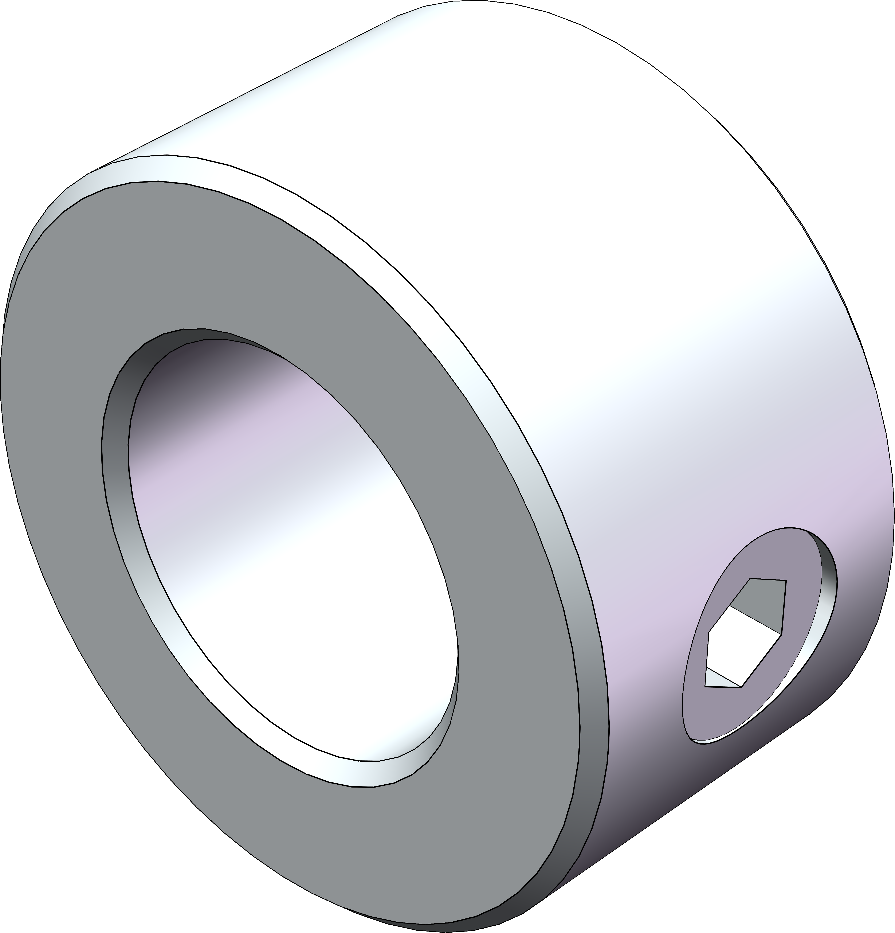 | 不锈钢限位环 | GDZS=12*22*12【不锈钢-单螺纹孔】 | 2 | 7.5 | https://item.taobao.com/item.htm?_u=u1k8immd851d&id=851189910139&skuId=5812250786472&spm=a1z09.2.0.0.34c12e8dfEq0li
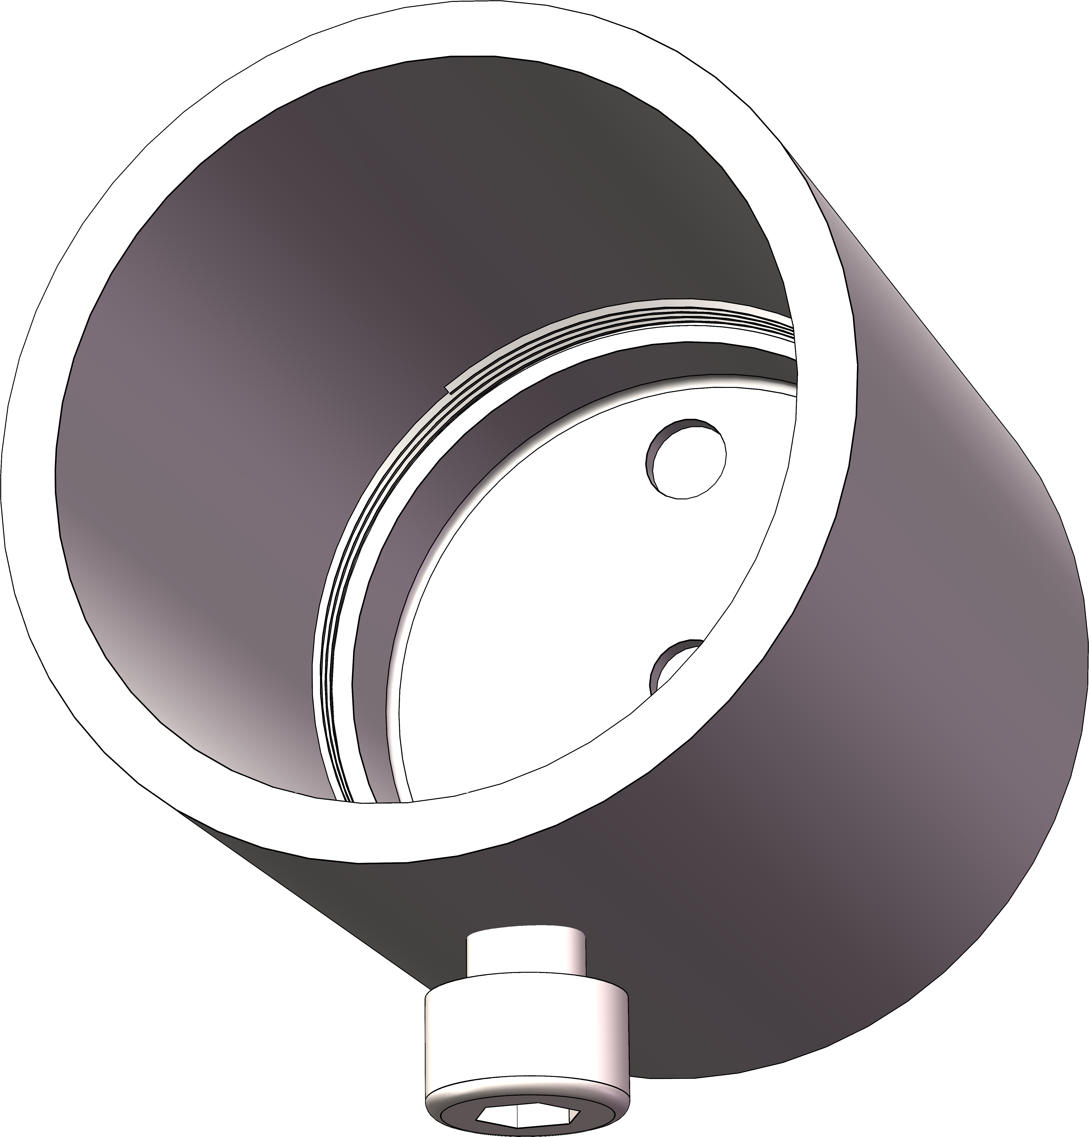 | 衣杆法兰座 | 管径32mm | 4 | 16 | https://item.taobao.com/item.htm?_u=u1k8immdfc78&id=568023876298&skuId=3628634724450&spm=a1z09.2.0.0.34c12e8dfEq0li
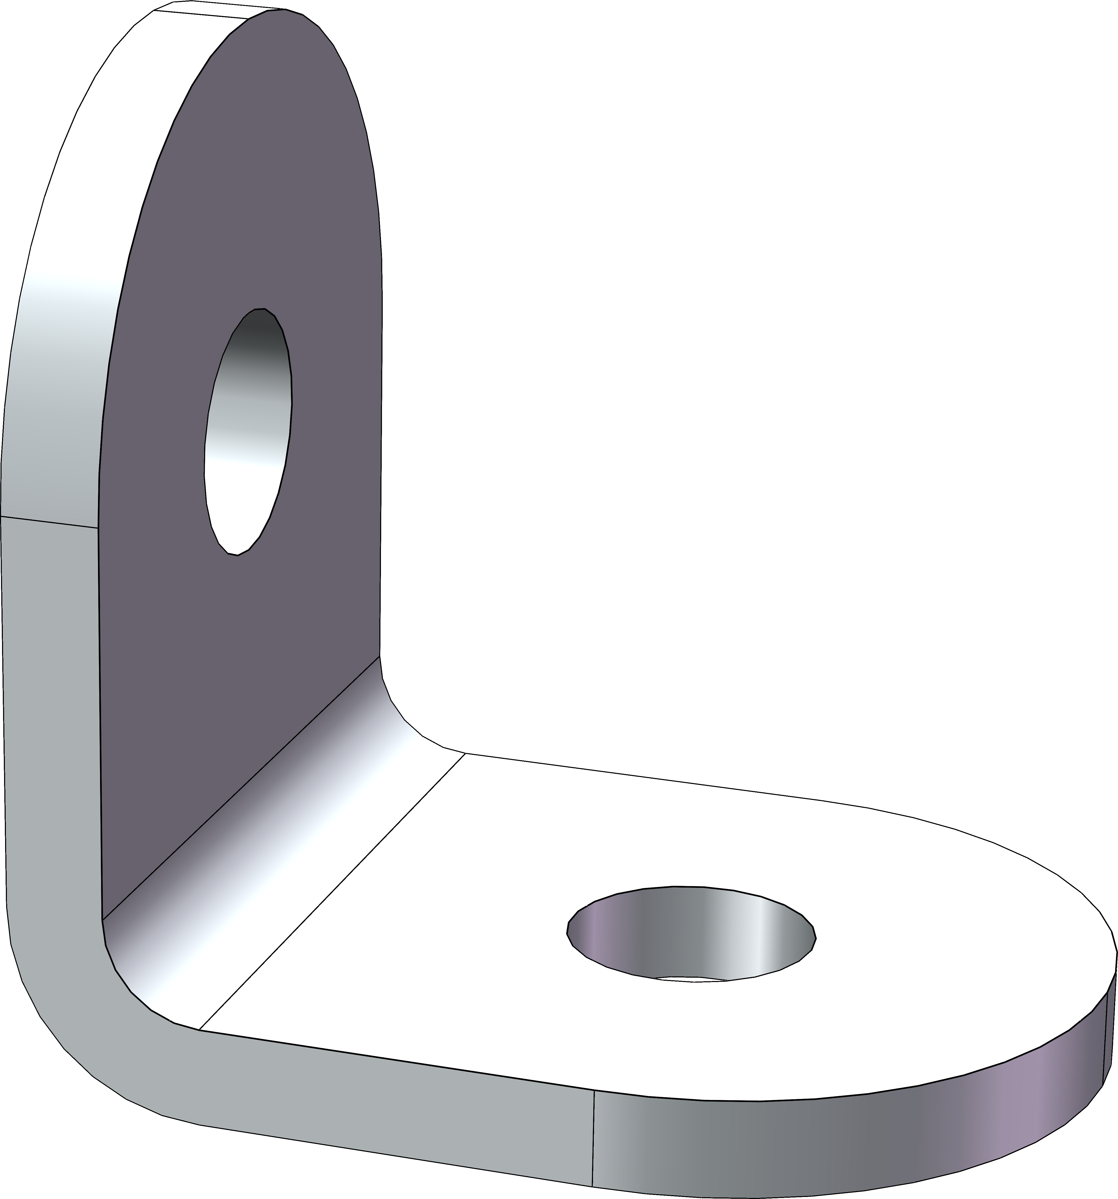 | L型角码 | 304不锈钢_20x20x16mm_厚度2mm | 4 | 7 | https://item.taobao.com/item.htm?_u=u1k8immda147&id=826575702470&skuId=5549070200448&spm=a1z09.2.0.0.34c12e8dfEq0li
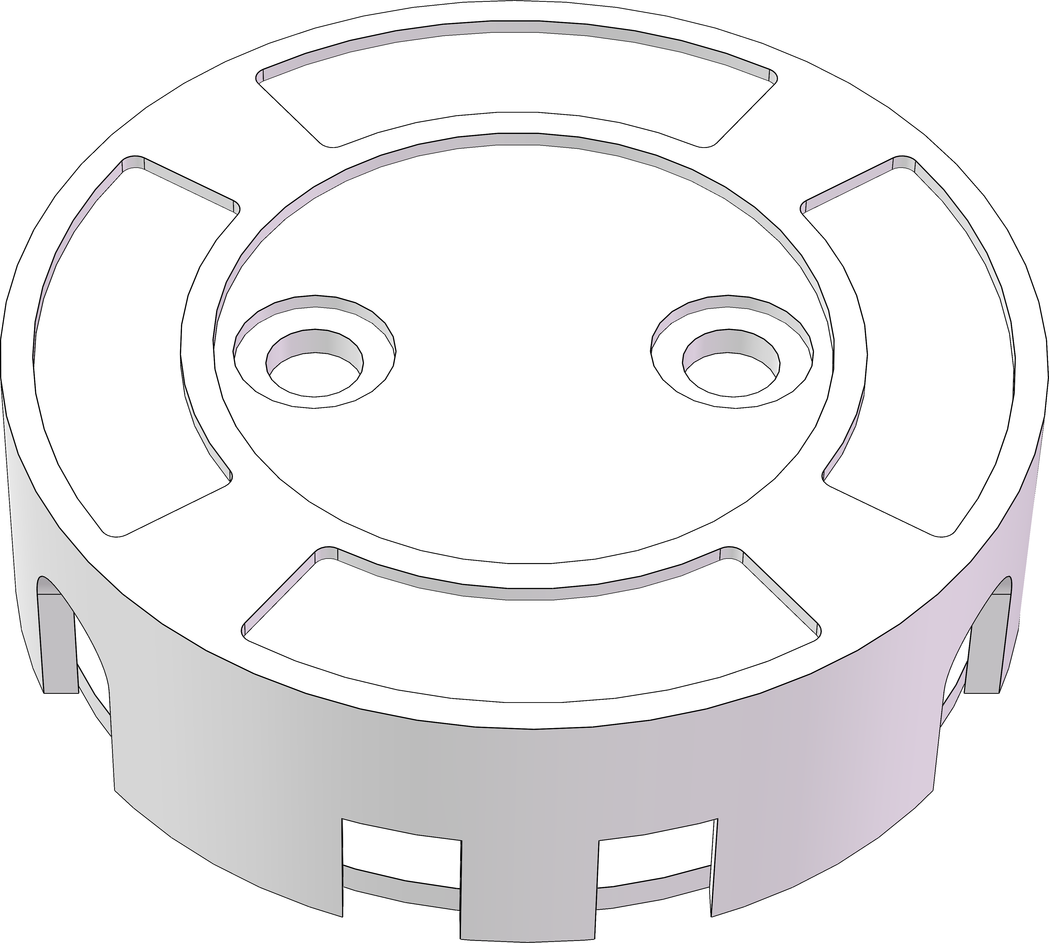 | T8 灯管灯座 | 【优质款】灯箱用灯管灯头 | 4 | 16 | https://item.taobao.com/item.htm?_u=u1k8immd82d2&id=598587080915&skuId=5417472691549&spm=a1z09.2.0.0.34c12e8dfEq0li
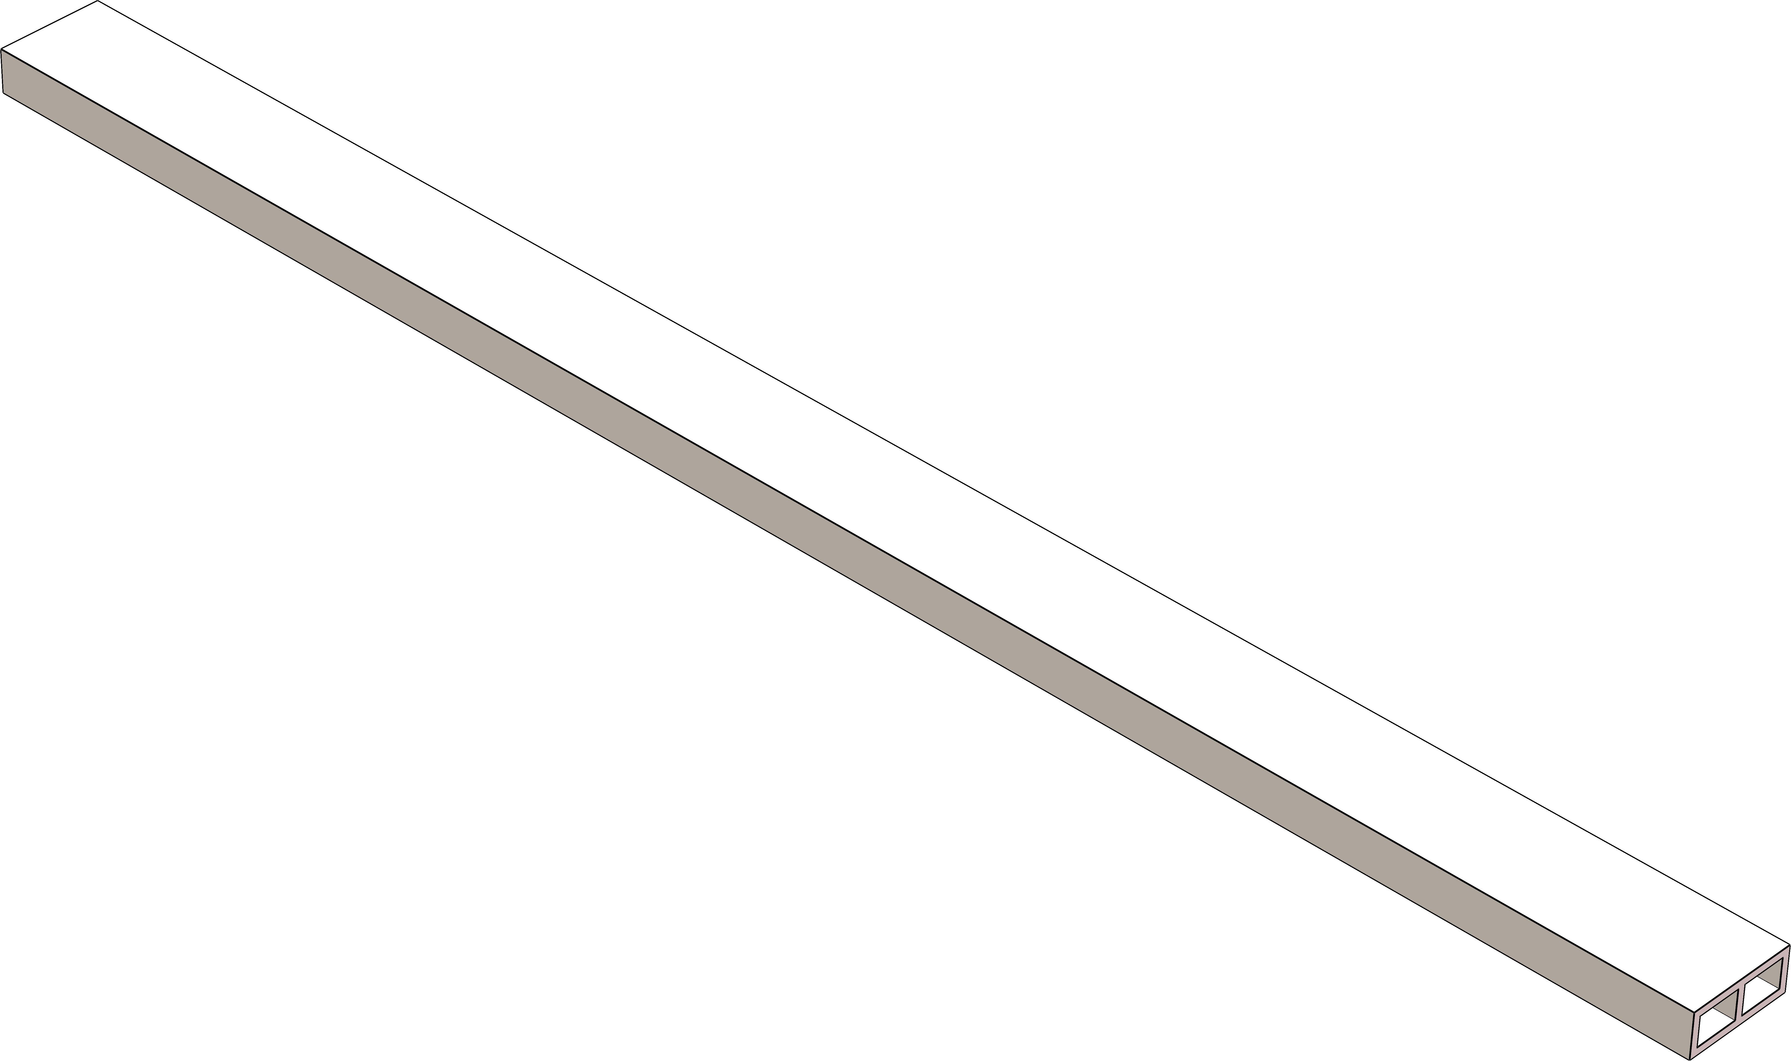 | 日字铝方管12*30*2mm | 500mm单条 | 2 | 25 | https://item.taobao.com/item.htm?_u=u1k8immd9242&id=728670325769&skuId=5222319722727&spm=a1z09.2.0.0.34c12e8dfEq0li
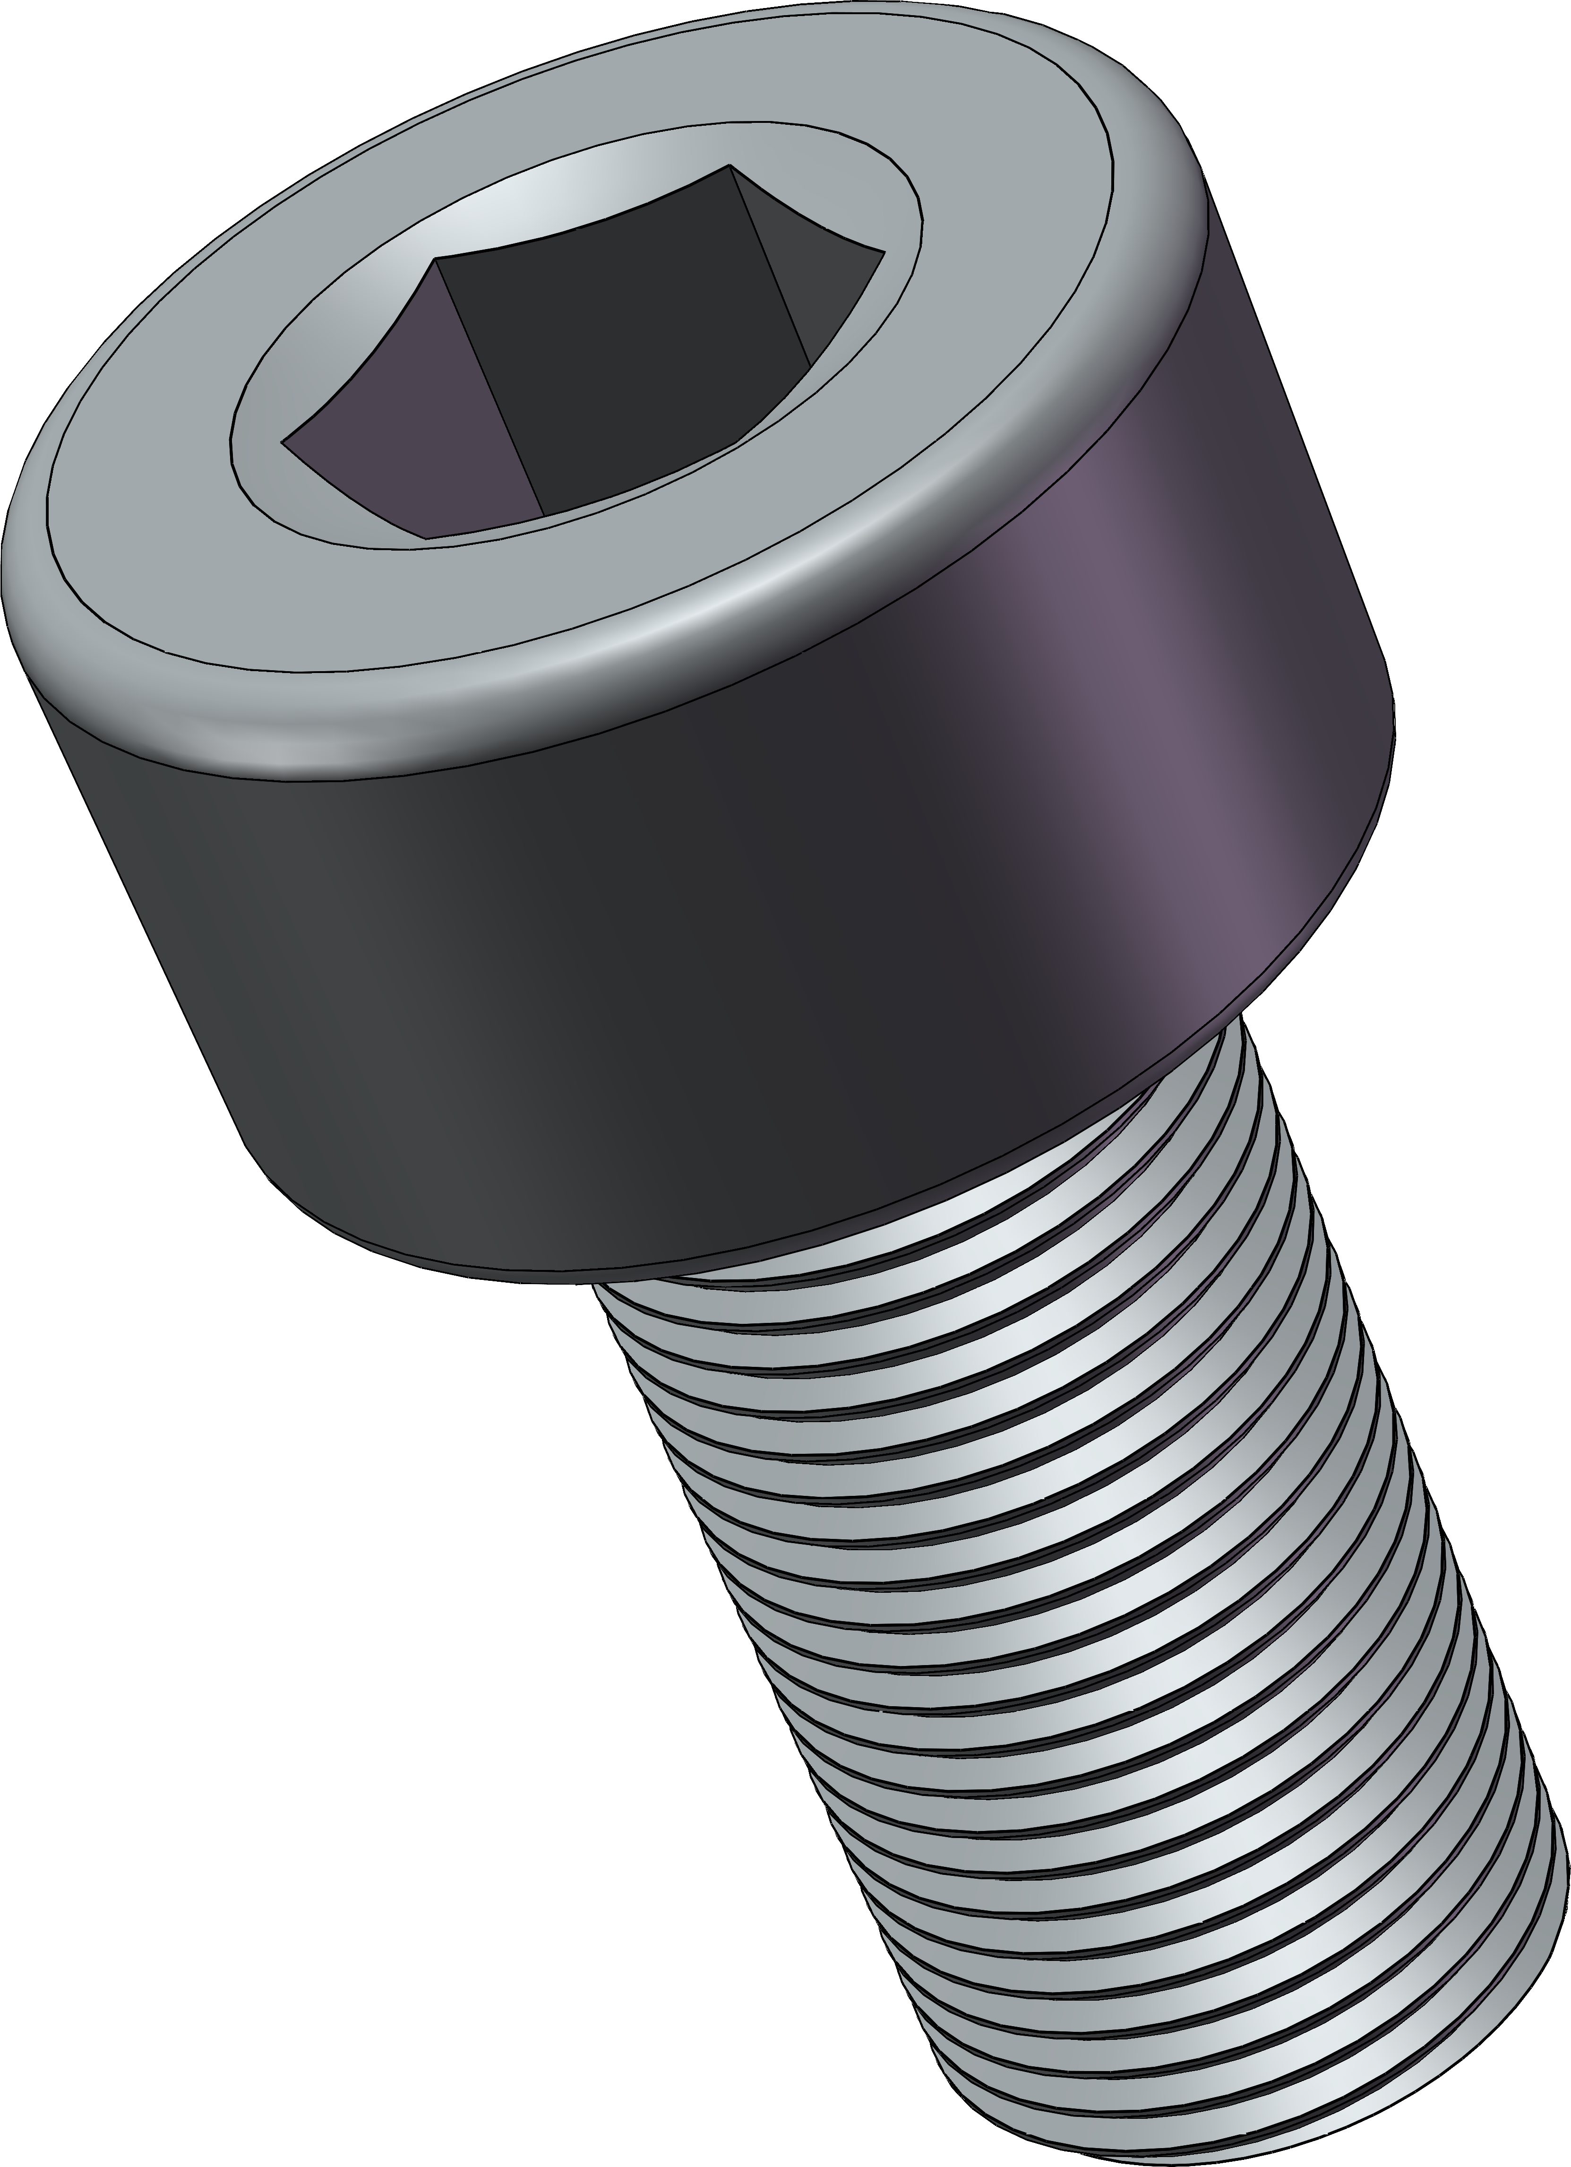 | 304光头内六角螺丝 | M4*8-50只 304 | 1 | 6.44 | https://detail.tmall.com/item.htm?_u=u1k8immd6386&id=603918769692&spm=a1z09.2.0.0.34c12e8dfEq0li
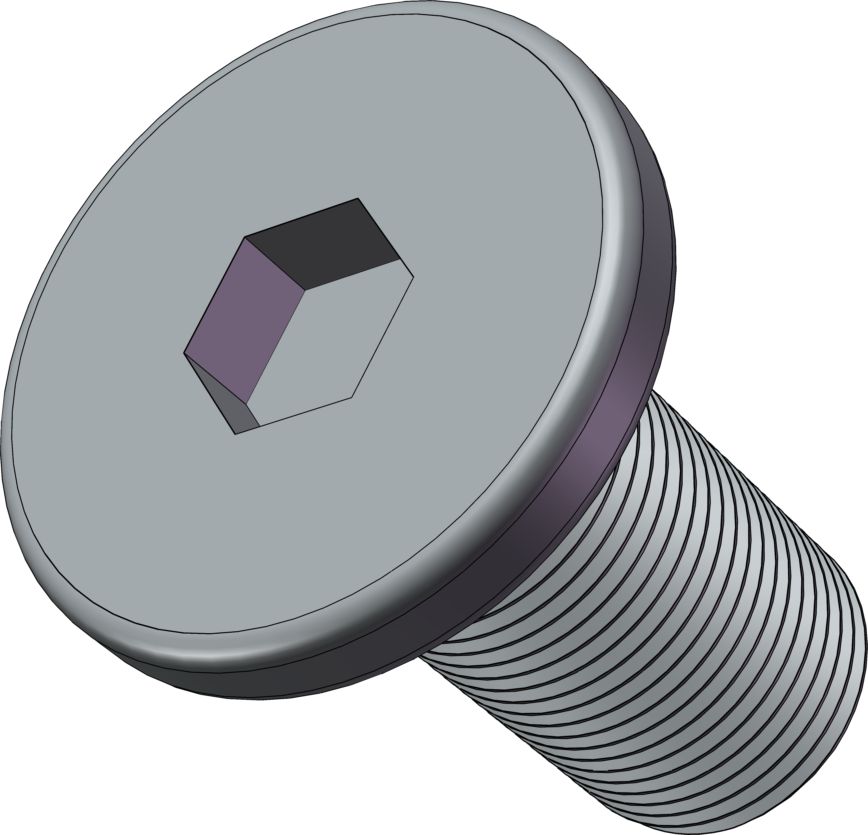 | 304不锈钢CM扁平头内六角螺丝 | M4*8[100个] | 1 | 5.43 | https://detail.tmall.com/item.htm?_u=u1k8immd188a&id=672007657800&skuId=4841394941350&spm=a1z09.2.0.0.34c12e8dfEq0li
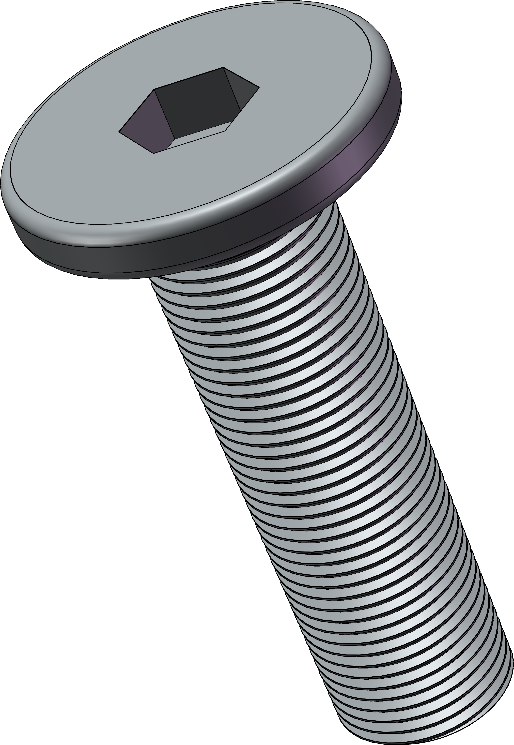 | 304不锈钢CM扁平头内六角螺丝 | M4*14[50个] | 1 | 3.45 | https://detail.tmall.com/item.htm?_u=u1k8immd188a&id=672007657800&skuId=4841394941353&spm=a1z09.2.0.0.34c12e8dfEq0li
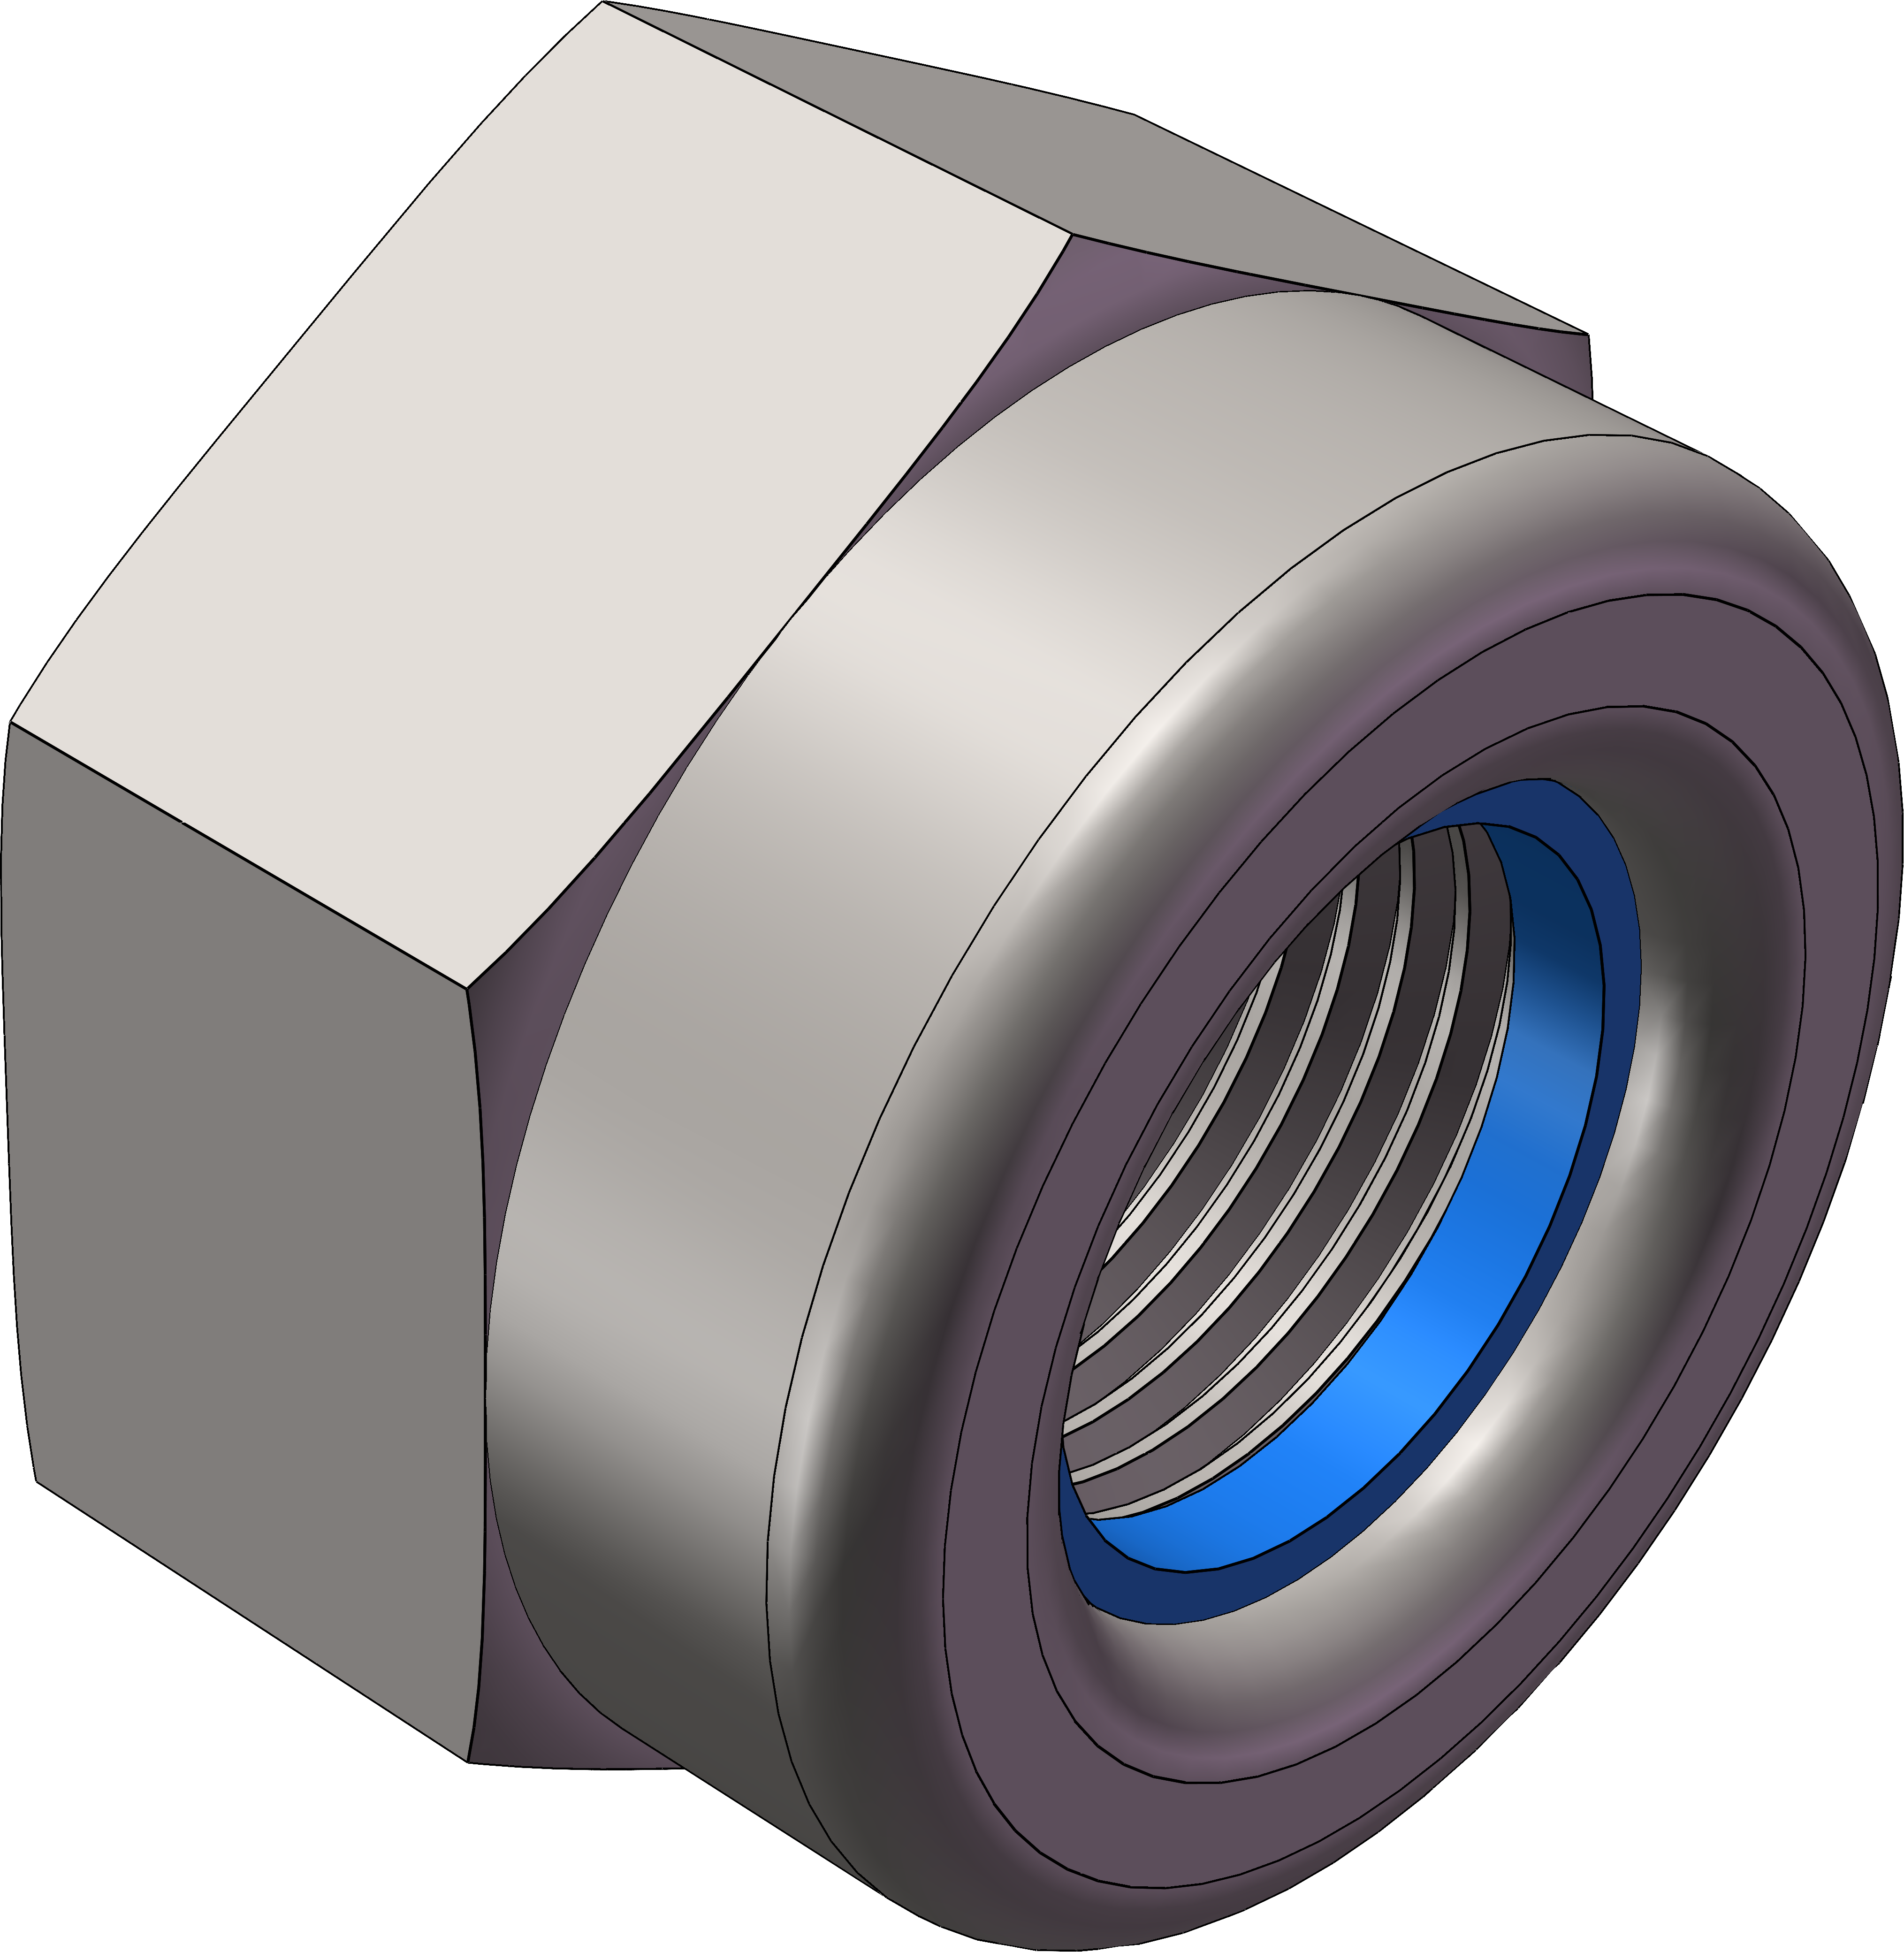 | 304不锈钢尼龙防松螺母 | M4[50个]304常规牙 | 1 | 2.71 | https://detail.tmall.com/item.htm?_u=u1k8immd2602&id=674297918221&skuId=4847995876192&spm=a1z09.2.0.0.34c12e8dfEq0li
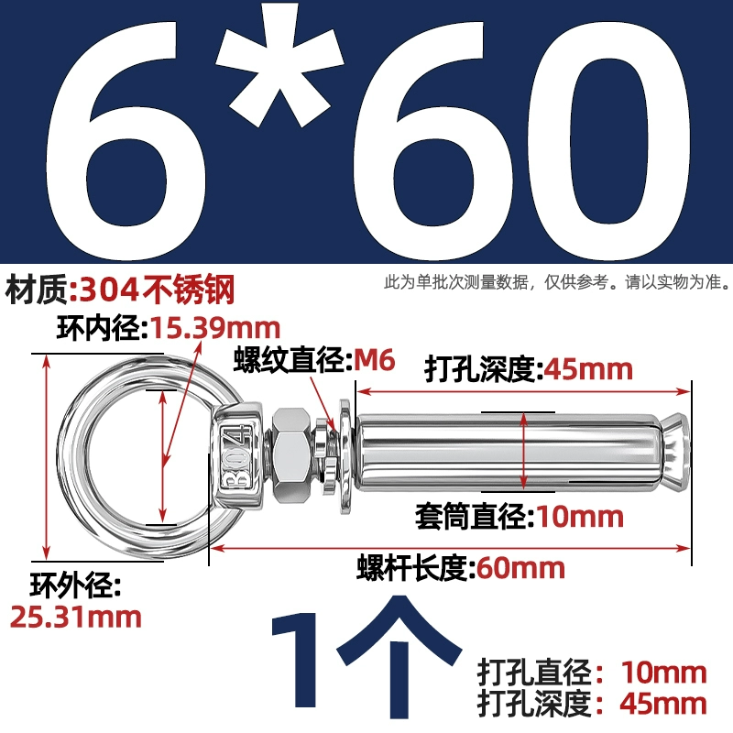 | 304不锈钢膨胀螺丝带环挂钩带圈 | M6*60(吊环) | 2 | 5 | https://detail.tmall.com/item.htm?_u=u1k8immd059a&id=601878715170&spm=a1z09.2.0.0.34c12e8dfEq0li
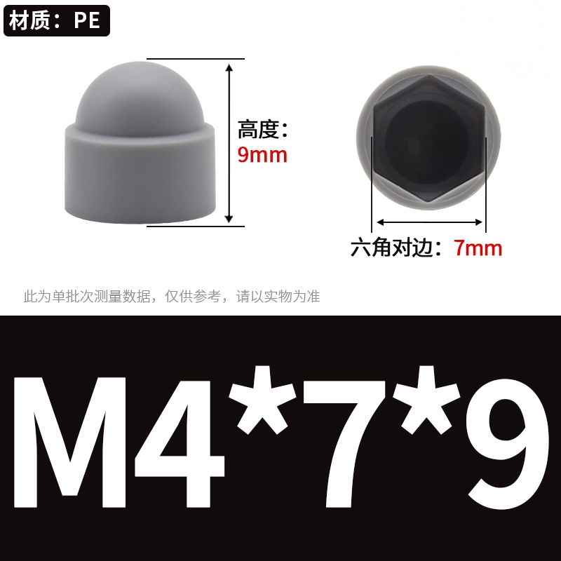 | 六角螺丝保护帽PE塑料盖子 | 灰色 M4*7*9 (50个) | 1 | 5.5 | https://detail.tmall.com/item.htm?_u=u1k8immd11f5&id=822789579883&skuId=5703804318598&spm=a1z09.2.0.0.34c12e8dfEq0li
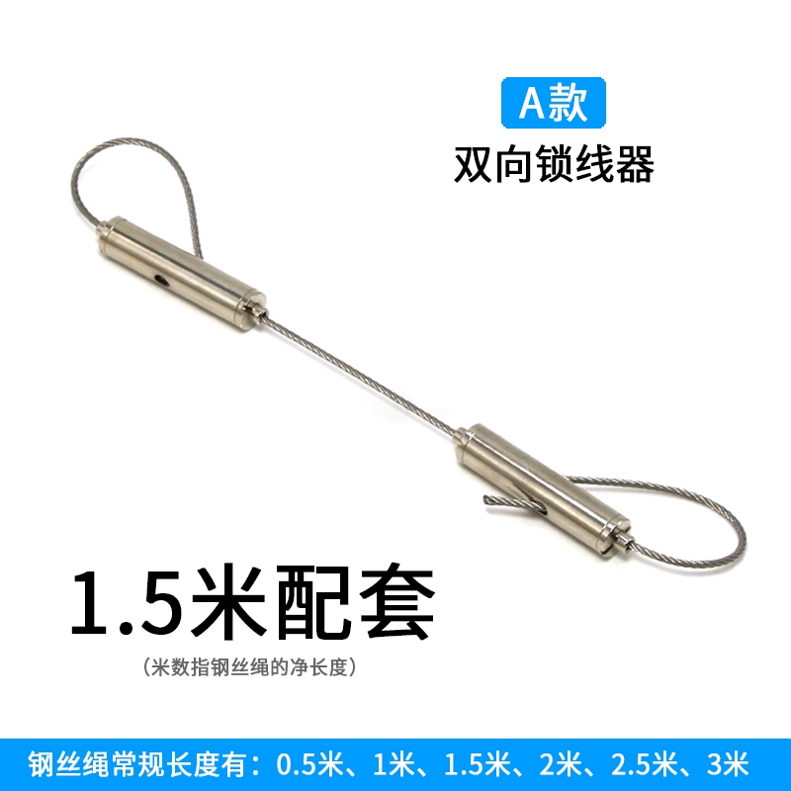 | 多功能钢丝拉绳灯饰双头调节吊绳 | 1.5mm/1.5米（两头配双向锁线器） | 2 | 14 | https://item.taobao.com/item.htm?_u=u1k8immdfdb0&id=866364519824&skuId=5692086816112&spm=a1z09.2.0.0.34c12e8dfEq0li
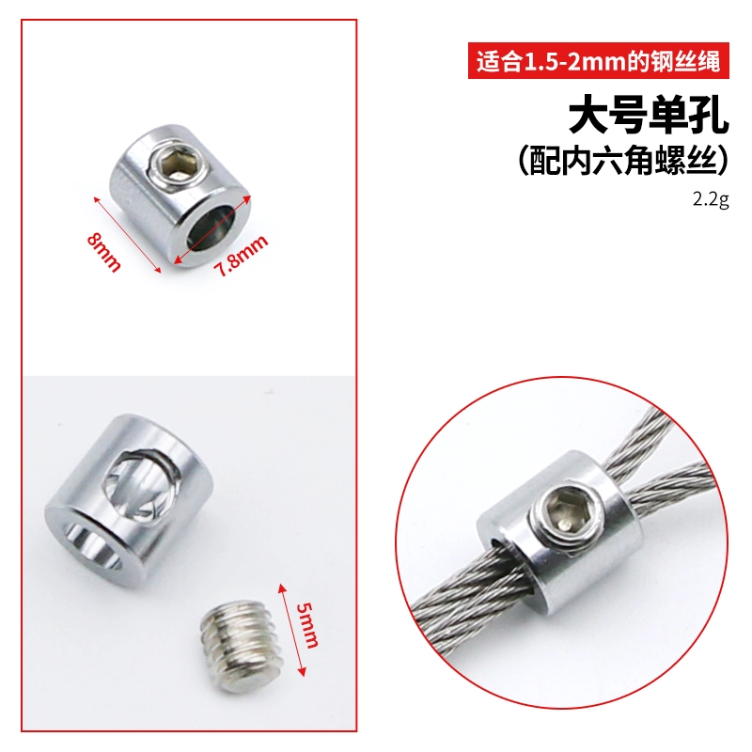 | 钢丝吊码锁线器可调节 | 大号单孔（内六角）送扳手（10个价格）[适用1-2mm钢丝绳] | 1 | 6.8 | https://item.taobao.com/item.htm?_u=u1k8immdae85&id=739952957158&skuId=5102865600596&spm=a1z09.2.0.0.34c12e8dfEq0li
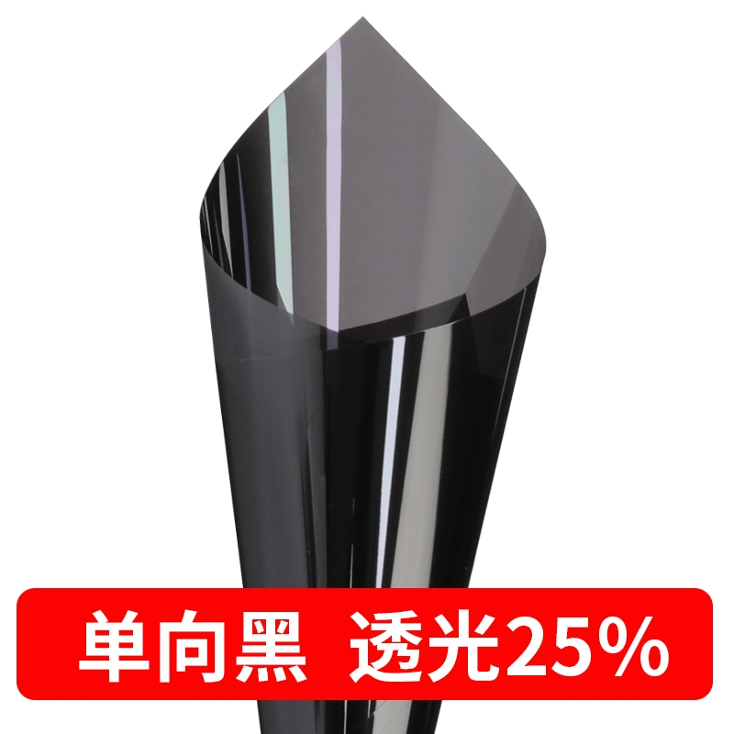 | 遮光窗户玻璃贴膜隔热防晒 | 单向黑【透光25% 半遮光】尺寸：30x100cm | 2 | 12 | https://detail.tmall.com/item.htm?_u=u1k8immd4380&id=623913816464&skuId=4416827868478&spm=a1z09.2.0.0.34c12e8dfEq0li
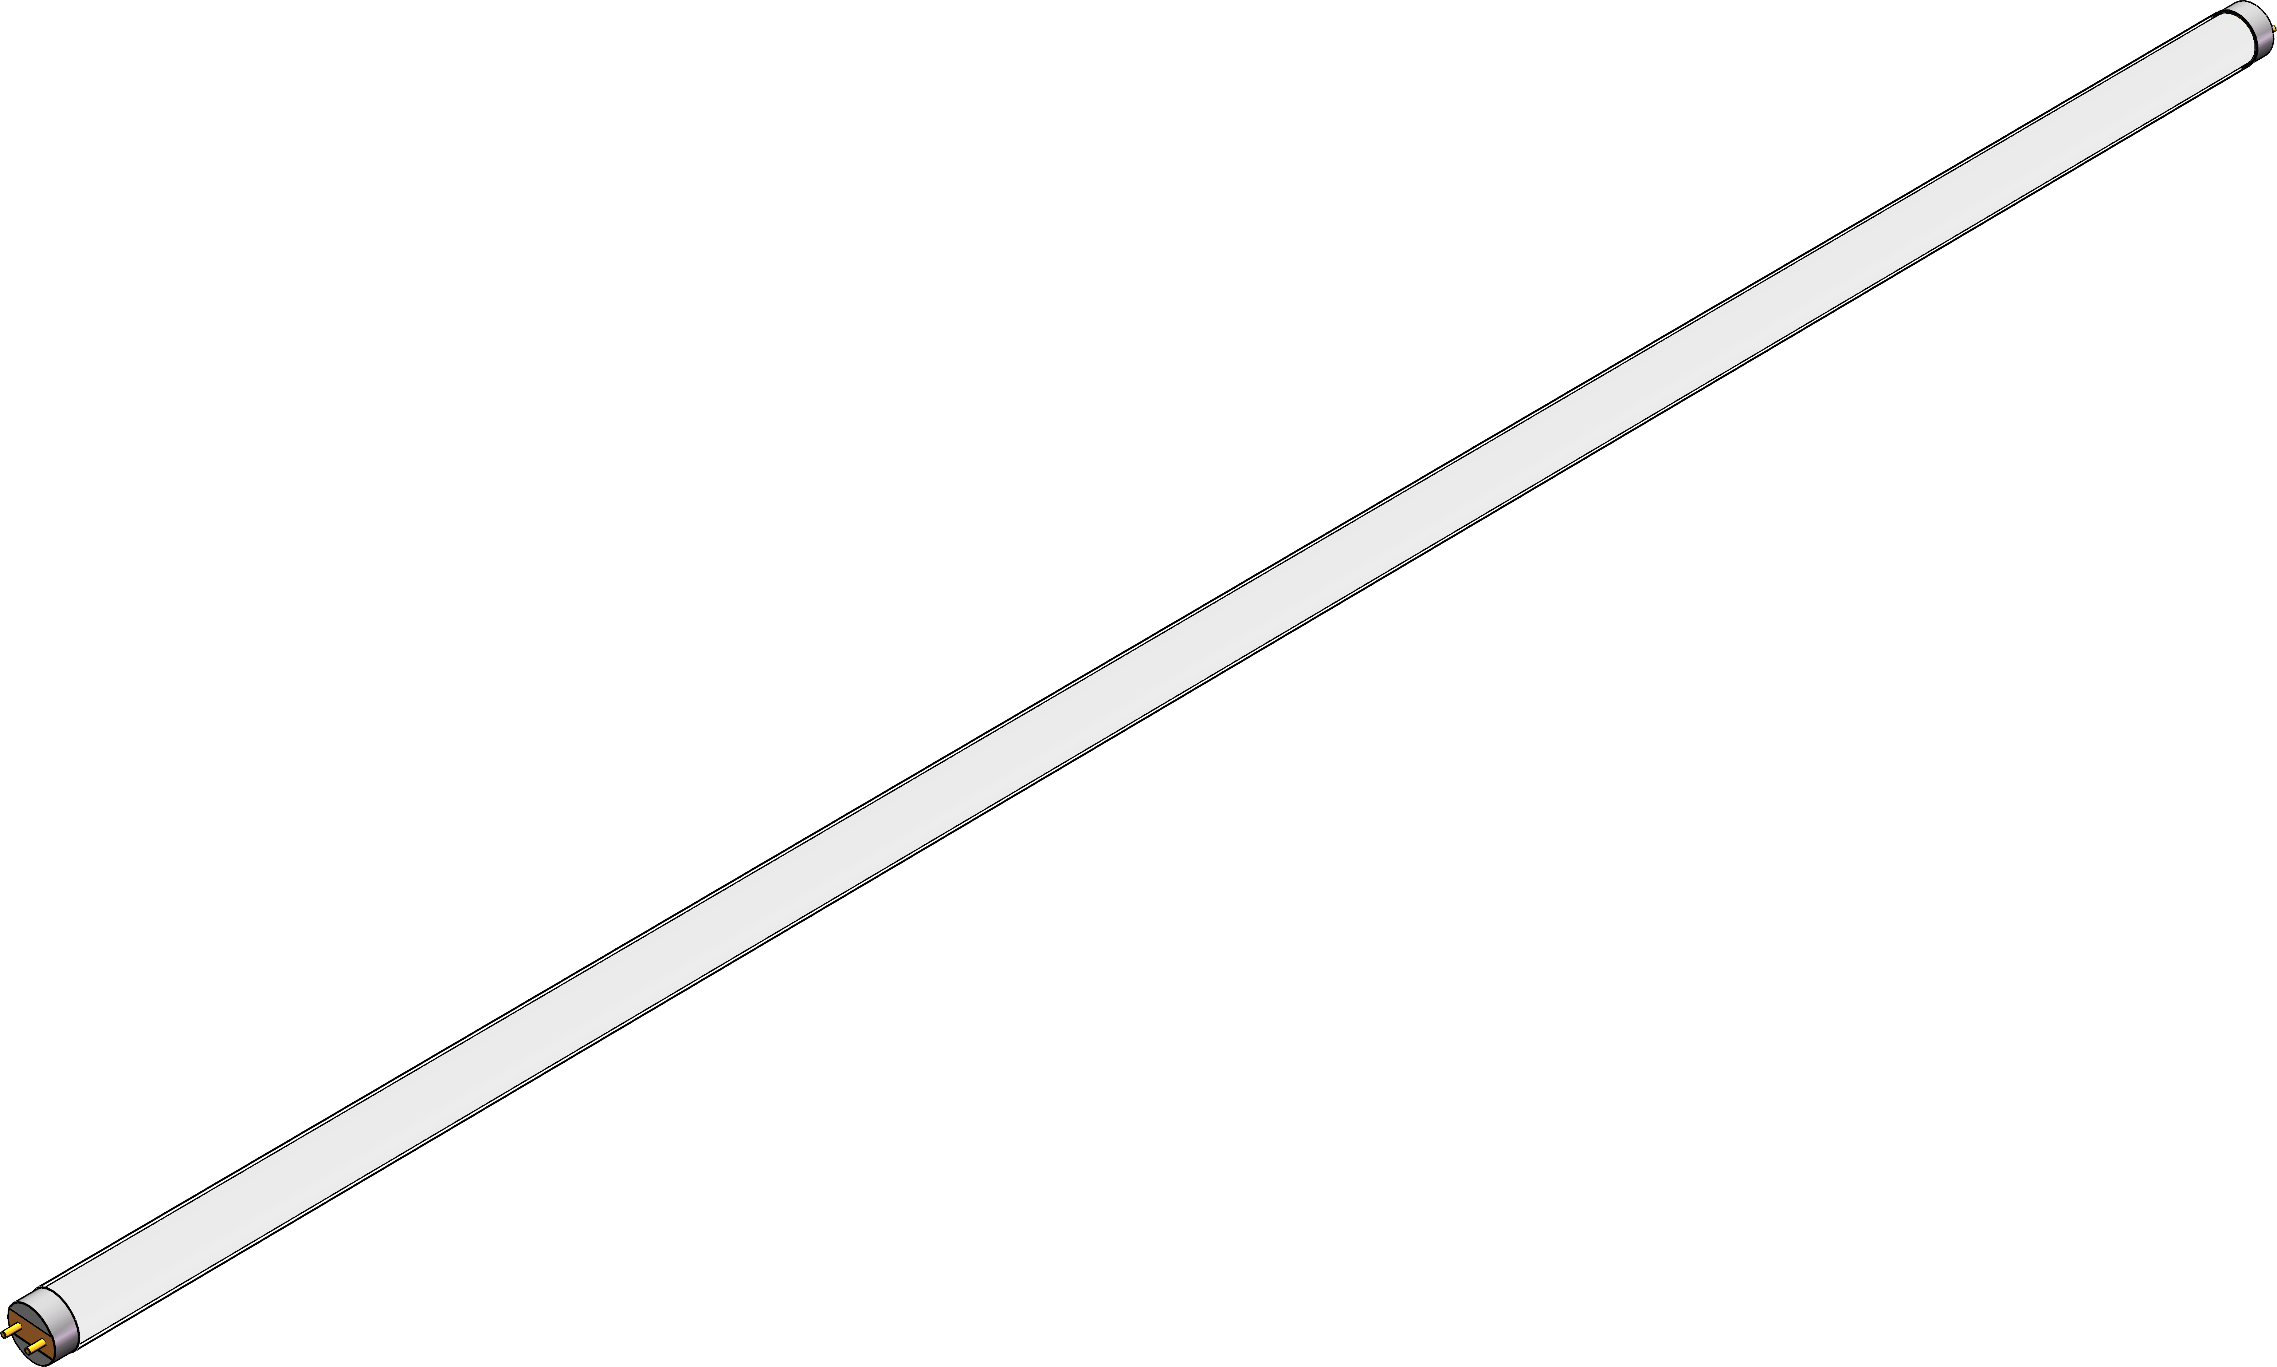 | T8 LED灯管 | 1200mm，双端进电 | 2
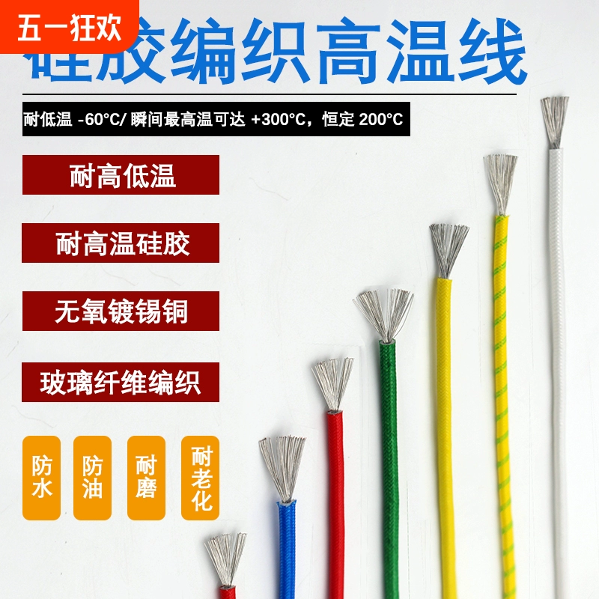 | 硅胶编织高温线 | 1.5平方 | 10 | 31.55 | https://detail.tmall.com/item.htm?_u=u1k8immd3488&id=857635300381&spm=a1z09.2.0.0.34c12e8dfEq0li
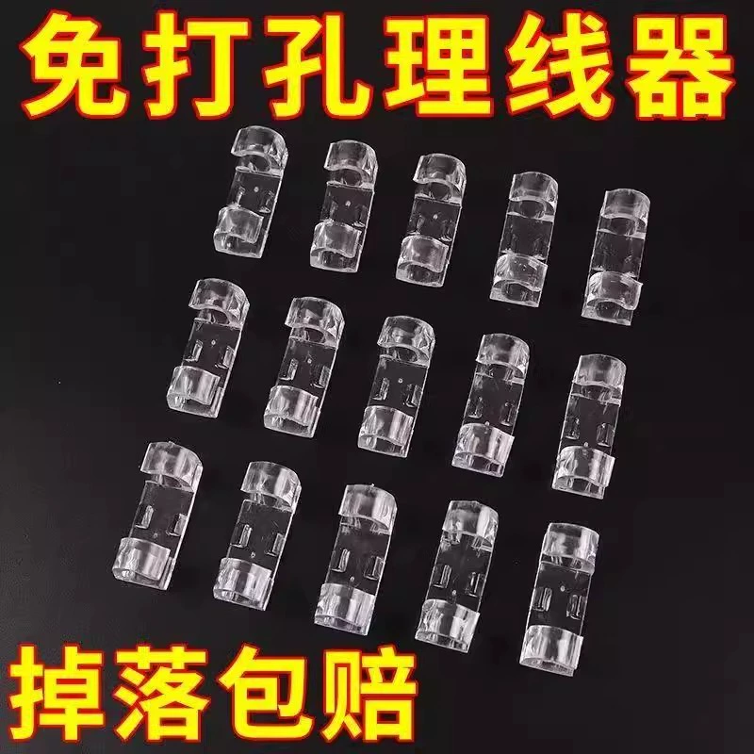 | 免打孔理线器电线固定器数据线卡扣收纳 | 免打孔【小号】60个装 | 1 | 10 | https://detail.tmall.com/item.htm?_u=u1k8immd7351&id=761966098692&spm=a1z09.2.0.0.34c12e8dfEq0li
 |  |  |  | 714.38

